Xem hợp đồng
Project Name | XÂY DỰNG WEBSITE QUẢN LÝ PHÒNG TRỌ HỖ TRỢ REALTIME CHAT BẰNG SOCKET VÀ THANH TOÁN VNPAY
Module Code | Quản lý hợp đồng
 | Hoàn thành | Lỗi | Chưa kiểm tra | Bị chặn | Tổng trường hợp kiểm tra
Round 1 | 8 | 0 | 0 | 0 | 8
Round 2 | 8 | 0 | 0 | 0 | 8
 |  | 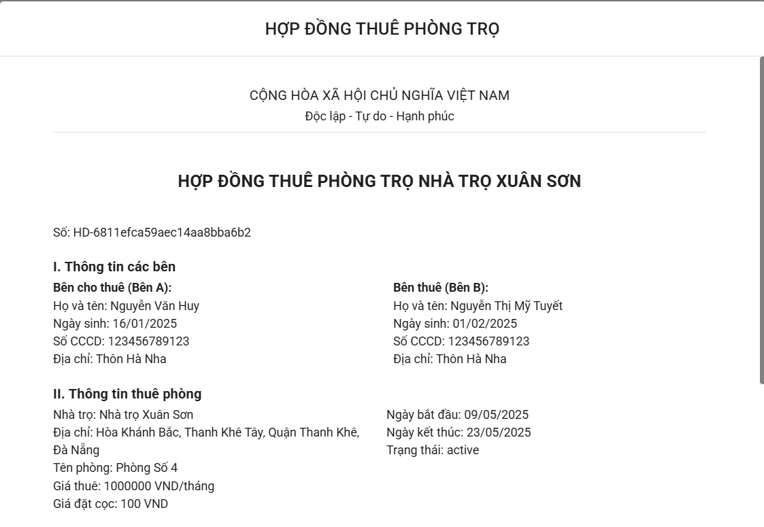
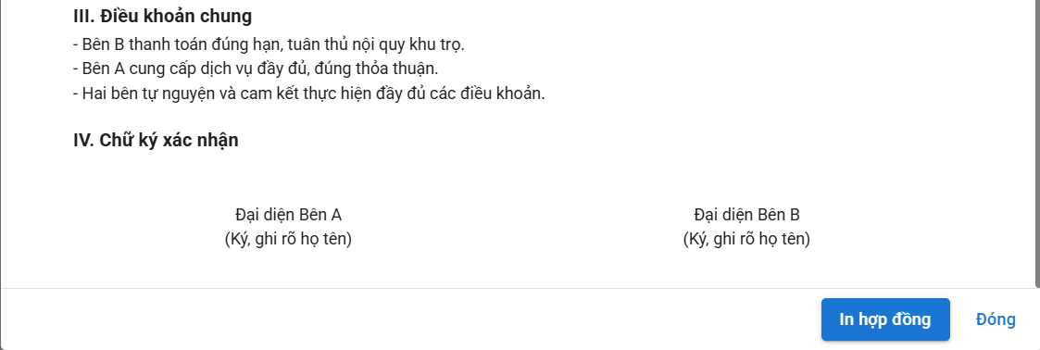

Test Case ID | Mô tả | Quy trình | Điều kiện tiên quyểt | Kết quả mong đợi | Kết quả thực tế | Kết quả |  |  |  |  |  | Chú thích
 |  |  |  |  |  | Vòng 1 |  |  | Vòng 2
 |  |  |  |  |  | Trạng thái | Ngày kiểm tra | Người kiểm tra | Trạng thái | Ngày kiểm tra | Người kiểm tra
GUI_SHOW Quản lý sản phẩm
GUI-XHD01 | Kiểm tra tiêu đề giao diện |  | Đăng nhập thành công vào hệ thống | - Text: Black - Status: Enable | - Text: Black - Status: Enable | Passed | 2025-05-05 | An | Passed | 2025-05-05 | An
GUI-XHD02 | Các thông tin hợp đồng |  | Đăng nhập thành công vào hệ thống | -Text : Black -Status : enable | -Text : Black -Status : enable | Passed | 2025-05-05 | Tuyết | Passed | 2025-05-05 | Tuyết
GUI-XHD03 | [In hop đồng] Button |  | Đăng nhập thành công vào hệ thống | -Text : White -Status : enable | -Text : White -Status : enable | Passed | 2025-05-05 | An | Passed | 2025-05-05 | An
GUI-XHD04 | [Đóng] Button |  | Đăng nhập thành công vào hệ thống | -Text : Black -Status : enable | -Text : Black -Status : enable | Passed | 2025-05-05 | Tuyết | Passed | 2025-05-05 | Tuyết
FUNCTION_SHOW Quản lý sản phẩm
FUNC-XHD01 | Kiểm tra thông tin bị thiếu ở trường dữ liệu | 1. Khởi động trang web. 2. Hiển thị trang chủ. 3. Nhấn vào "Trọ của tôi" 4. Nhấn vào "Quản lý thông tin phòng trọ" và chọn "Quản lýhợp đồng phòng trọ" 5. Nhấn đúp vào ô thông muốn xem bất kỳ | Đăng nhập thành công vào hệ thống | Hiển thị trang nhưng các trường thiếu hiển thị "để trống" | Hiển thị trang nhưng các trường thiếu hiển thị "để trống" | Passed | 2025-05-05 | An | Passed | 2025-05-05 | An
FUNC-XHD02 | Xem thông tin người dùng | 1. Khởi động trang web. 2. Hiển thị trang chủ. 3. Nhấn vào "Trọ của tôi" 4. Nhấn vào "Quản lý thông tin phòng trọ" và chọn "Quản lýhợp đồng phòng trọ" 5. Nhấn đúp vào ô thông muốn xem bất kỳ | Đăng nhập thành công vào hệ thống | Hiển thị đầy đủ các thông tin của hợp đồng | Hiển thị đầy đủ các thông tin của hợp đồng | Passed | 2025-05-05 | Tuyết | Passed | 2025-05-05 | Tuyết
FUNC-XHD03 | Kiểm tra định dạng dữ liệu hiển thị | 1. Khởi động trang web. 2. Hiển thị trang chủ. 3. Nhấn vào "Trọ của tôi" 4. Nhấn vào "Quản lý thông tin phòng trọ" và chọn "Quản lýhợp đồng phòng trọ" 5. Nhấn đúp vào ô thông muốn xem bất kỳ | Đăng nhập thành công vào hệ thống | Hiển thị đúng format | Hiển thị đúng format | Passed | 2025-05-05 | An | Passed | 2025-05-05 | An
FUNC-XHD04 | Kiểm tra button "In họp đồng" | 1. Khởi động trang web. 2. Hiển thị trang chủ. 3. Nhấn vào "Trọ của tôi" 4. Nhấn vào "Quản lý thông tin phòng trọ" và chọn "Quản lýhợp đồng phòng trọ" 5. Nhấn đúp vào ô thông muốn xem bất kỳ 6. Nhấn vào ô In Hợp Đồng | Đăng nhập thành công vào hệ thống | Hệ thống sẽ tự động tải về file PDF của bản hợp đồng đang xem | Hệ thống sẽ tự động tải về file PDF của bản hợp đồng đang xem | Passed | 2025-05-05 | Tuyết | Passed | 2025-05-05 | Tuyết

Thêm hợp đồng
Project Name | XÂY DỰNG WEBSITE QUẢN LÝ PHÒNG TRỌ HỖ TRỢ REALTIME CHAT BẰNG SOCKET VÀ THANH TOÁN VNPAY
Module Code | Quản lý hợp đồng
 | Hoàn thành | Lỗi | Chưa kiểm tra |  | Bị chặn | Tổng lần kiểm tra
Round 1 | 21 | 0 | 0 |  | 0 | 21
Round 2 | 21 | 0 | 0 |  | 0 | 21
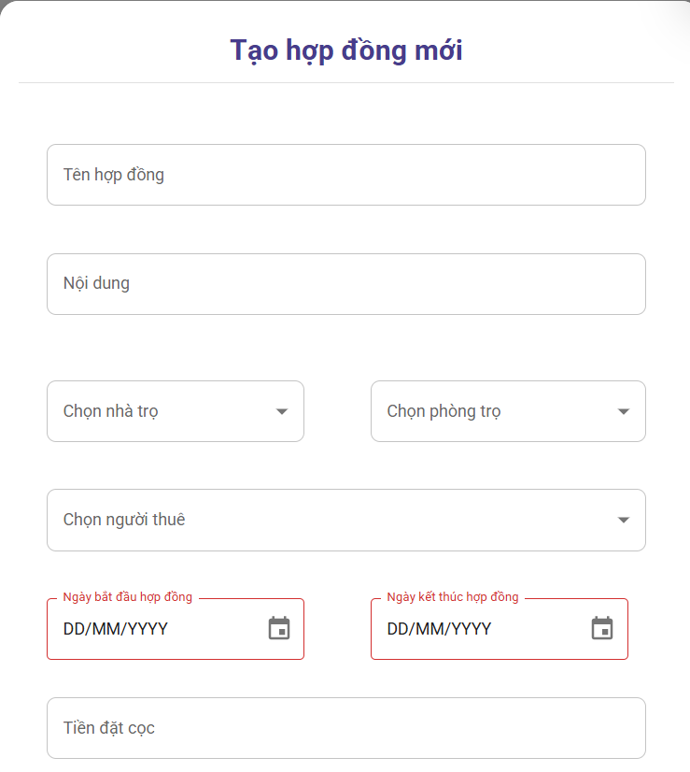

Test Case ID | Mô tả | Quy trình | Điều kiện tiên quyết | Kết quả mong đợi | Kết quả thực tế | Kết quả |  |  |  |  |  | Chú thích
 |  |  |  |  |  | Vòng 1 |  |  | Vòng 2
 |  |  |  |  |  | Trạng thái | Ngày kiểm tra | Người kiểm tra | Trạng thái | Ngày kiểm tra | Người kiểm tra
GUI_SHOW Danh sách chức vụ
GUI - THDong01 | [Tạo hợp đồng mới]Label |  |  | - Text: Black - Status: Enable | - Text: Black - Status: Enable | Passed | 2025-05-05 | An | Passed | 2025-05-11 | An
GUI - THDong02 | [Tên hợp đồng] TextBox |  |  | - Text: Black - Status: Enable | - Text: Black - Status: Enable | Passed | 2025-05-05 | An | Passed | 2025-05-11 | An
GUI - THDong03 | [Nội dung] TextBox |  |  | - Text: Black - Status: Enable | - Text: Black - Status: Enable | Passed | 2025-05-05 | An | Passed | 2025-05-11 | An
GUI - THDong04 | [Chọn nhà trọ] ComboBox |  |  | - Text: Black - Status: Enable | - Text: Black - Status: Enable | Passed | 2025-05-05 | An | Passed | 2025-05-11 | An
GUI - THDong05 | [Chọn phòng trọ] ComboBox |  |  | - Text: Black - Status: Enable | - Text: Black - Status: Enable | Passed | 2025-05-05 | An | Passed | 2025-05-11 | An
GUI - THDong06 | [Chọn người thuê] ComboBox |  |  | - Text: Black - Status: Enable | - Text: Black - Status: Enable | Passed | 2025-05-05 | Tuyết | Passed | 2025-05-11 | Tuyết
GUI - THDong07 | [Ngày bắt đầu hợp đồng] Date |  |  | - Text: Black - Status: Enable | - Text: Black - Status: Enable | Passed | 2025-05-05 | Tuyết | Passed | 2025-05-11 | Tuyết
GUI - THDong08 | [Ngày kết thúc hợp đồng] Date |  |  | - Text: Black - Status: Enable | - Text: Black - Status: Enable | Passed | 2025-05-05 | Tuyết | Passed | 2025-05-11 | Tuyết
GUI - THDong09 | [Tiền đặt cọc] TextBox |  |  | - Text: Black - Status: Enable | - Text: Black - Status: Enable | Passed | 2025-05-05 | Tuyết | Passed | 2025-05-11 | Tuyết
GUI - THDong10 | [Hủy] Button |  |  | - Text: Black - Status: Enable | - Text: Black - Status: Enable | Passed | 2025-05-05 | Tuyết | Passed | 2025-05-11 | Tuyết
GUI - THDong11 | [Lưu] Button |  |  | - Text: Black - Status: Enable | - Text: Black - Status: Enable | Passed | 2025-05-05 | Tuyết | Passed | 2025-05-11 | Tuyết
FUNCTION_SHOW Danh sách chức vụ
FUNC-THDong01 | Xác thực trang đang hiển thị | 1. Khởi động trang web. 2. Hiển thị trang chủ. 3. Nhấn vào "Trọ của tôi" 4. Nhấn vào "Quản lý thông tin phòng trọ" và chọn "Quản lý hợp đồng phòng trọ" 5. Nhấn vào button thêm hợp đồng | Đăng nhập thành công vào hệ thống | Hiển thị trang gồm có: - Trường "Tạo hợp đồng mới" - TextBox "Tên hợp đồng" - TextBox Nội dung - ComboBox Chọn nhà trọ - ComboBox Chọn phòng trọ - ComboBox Chọn người thuê - Date Ngày bắt đầu hợp đồng - Date Ngày kết thúc hợp đồng - TextBox Tiền đặt cọc - Button "Hủy" - Button "Lưu" | Hiển thị trang gồm có: - Trường "Tạo hợp đồng mới" - TextBox "Tên hợp đồng" - TextBox Nội dung - ComboBox Chọn nhà trọ - ComboBox Chọn phòng trọ - ComboBox Chọn người thuê - Date Ngày bắt đầu hợp đồng - Date Ngày kết thúc hợp đồng - TextBox Tiền đặt cọc - Button "Hủy" - Button "Lưu" | Passed | 2025-05-05 | An | Passed | 2025-05-11 | An
FUNC-THDong02 | Chỉ nhập 1 ô thông tin bất kỳ | 1. Khởi động trang web. 2. Hiển thị trang chủ. 3. Nhấn vào "Trọ của tôi" 4. Nhấn vào "Quản lý thông tin phòng trọ" và chọn "Quản lý hợp đồng phòng trọ" 5. Nhấn vào button thêm hợp đồng 6, Chỉ nhập 1 ô thông tin bất kỳ và nhấn nút lưu | Đăng nhập thành công vào hệ thống | Thông báo về các ô chưa nhập thông tin | Thông báo về các ô chưa nhập thông tin | Passed | 2025-05-05 | An | Passed | 2025-05-11 | An
FUNC-THDong03 | Chọn ô "Chọn phòng trọ" khi chưa chọn nhà trọ | 1. Khởi động trang web. 2. Hiển thị trang chủ. 3. Nhấn vào "Trọ của tôi" 4. Nhấn vào "Quản lý thông tin phòng trọ" và chọn "Quản lý hợp đồng phòng trọ" 5. Nhấn vào button thêm hợp đồng 6, Chọn ô "Chọn phòng trọ" khi chưa chọn nhà trọ | Đăng nhập thành công vào hệ thống | Không hiển thị ra danh sách phòng trọ | Không hiển thị ra danh sách phòng trọ | Passed | 2025-05-05 | An | Passed | 2025-05-11 | An
FUNC-THDong04 | Chọn người dùng đã có phòng | 1. Khởi động trang web. 2. Hiển thị trang chủ. 3. Nhấn vào "Trọ của tôi" 4. Nhấn vào "Quản lý thông tin phòng trọ" và chọn "Quản lý hợp đồng phòng trọ" 5. Nhấn vào button thêm hợp đồng 6, Chọn ô "Chọn người thuê" ,chọn người thuê đã có phòng | Đăng nhập thành công vào hệ thống | Hiển thị thông báo "Người dùng đã có phòng" | Hiển thị thông báo "Người dùng đã có phòng" | Passed | 2025-05-05 | An | Passed | 2025-05-11 | An
FUNC-THDong05 | Chọn ngày bắt đầu hợp đồng thấp hơn ngày hôm nay | 1. Khởi động trang web. 2. Hiển thị trang chủ. 3. Nhấn vào "Trọ của tôi" 4. Nhấn vào "Quản lý thông tin phòng trọ" và chọn "Quản lý hợp đồng phòng trọ" 5. Nhấn vào button thêm hợp đồng 6, Chọn ô "Ngày bắt đầu hợp đồng" thấp hơn ngày hôm nay | Đăng nhập thành công vào hệ thống | Hiển thị thông báo ngày bắt đầu hợp đồng không thể thấp hơn ngày hôm nay | Hiển thị thông báo ngày bắt đầu hợp đồng không thể thấp hơn ngày hôm nay | Passed | 2025-05-05 | An | Passed | 2025-05-11 | An
FUNC-THDong06 | Chọn ngày kết thúc hợp đồng thấp hơn ngày bắt đầu | 1. Khởi động trang web. 2. Hiển thị trang chủ. 3. Nhấn vào "Trọ của tôi" 4. Nhấn vào "Quản lý thông tin phòng trọ" và chọn "Quản lý hợp đồng phòng trọ" 5. Nhấn vào button thêm hợp đồng , Chọn ô "Ngày kết thúc hợp đồng" thấp hơn ngày bắt đầu | Đăng nhập thành công vào hệ thống | Hiển thị thông báo ngày kết thúc hợp đồng không thể thấp hơn ngày bắt đầu | Hiển thị thông báo ngày kết thúc hợp đồng không thể thấp hơn ngày bắt đầu | Passed | 2025-05-05 | Tuyết | Passed | 2025-05-11 | Tuyết
FUNC-THDong07 | Không nhập gì cả và nhấn lưu | 1. Khởi động trang web. 2. Hiển thị trang chủ. 3. Nhấn vào "Trọ của tôi" 4. Nhấn vào "Quản lý thông tin phòng trọ" và chọn "Quản lý hợp đồng phòng trọ" 5. Nhấn vào button thêm hợp đồng 6, Không thêm bất kỳ thông tin nào và nhấn nút "Lưu" | Đăng nhập thành công vào hệ thống | Hiển thị thông báo nhập thông tin ở tất cả các ô | Hiển thị thông báo nhập thông tin ở tất cả các ô | Passed | 2025-05-05 | Tuyết | Passed | 2025-05-11 | Tuyết
FUNC-THDong08 | Nhập toàn bộ các dữ liệu đúng điều kiện vào các ô dữ liệu | 1. Khởi động trang web. 2. Hiển thị trang chủ. 3. Nhấn vào "Trọ của tôi" 4. Nhấn vào "Quản lý thông tin phòng trọ" và chọn "Quản lý hợp đồng phòng trọ" 5. Nhấn vào button thêm hợp đồng 6. Nhập toàn bộ thông tin các dữ liệu đúng điều kiện vào các ô dữ liệu và nhấn nút "Lưu" | Đăng nhập thành công vào hệ thống | Hiển thị thông báo thêm hợp đồng thành công | Hiển thị thông báo thêm hợp đồng thành công | Passed | 2025-05-05 | Tuyết | Passed | 2025-05-11 | Tuyết
FUNC-THDong09 | Nhập chữ số vào ô "Tiền đặt cọc" | 1. Khởi động trang web. 2. Hiển thị trang chủ. 3. Nhấn vào "Trọ của tôi" 4. Nhấn vào "Quản lý thông tin phòng trọ" và chọn "Quản lý hợp đồng phòng trọ" 5. Nhấn vào button thêm hợp đồng 6. Nhập chữ số vào ô "Tiền đặt cọc" và nhấn nút "Lưu" | Đăng nhập thành công vào hệ thống | Vui lòng nhập số lớn hơn 0 (có thể là số thập phân) | Vui lòng nhập số lớn hơn 0 (có thể là số thập phân) | Passed | 2025-05-05 | Tuyết | Passed | 2025-05-11 | Tuyết
FUNC-THDong10 | Kiểm tra nút Lưu thành công | 1. Khởi động trang web. 2. Hiển thị trang chủ. 3. Nhấn vào "Trọ của tôi" 4. Nhấn vào "Quản lý thông tin phòng trọ" và chọn "Quản lý hợp đồng phòng trọ" 5. Nhấn vào button thêm hợp đồng 6. Nhập thông tin và nhấn nút "Lưu" | Đăng nhập thành công vào hệ thống | Thêm được dữ liệu | Thêm được dữ liệu | Passed | 2025-05-05 | Tuyết | Passed | 2025-05-11 | Tuyết

Xem hóa đơn
Project Name | XÂY DỰNG WEBSITE QUẢN LÝ PHÒNG TRỌ HỖ TRỢ REALTIME CHAT BẰNG SOCKET VÀ THANH TOÁN VNPAY
Module Code | Xem hoá đơn
 | Hoàn thành | Lỗi | Chưa kiểm tra | Bị chặn | Tổng lần kiểm tra
Round 1 | 13 | 0 | 0 | 0 | 13
Round 2 | 13 | 0 | 0 | 0 | 0
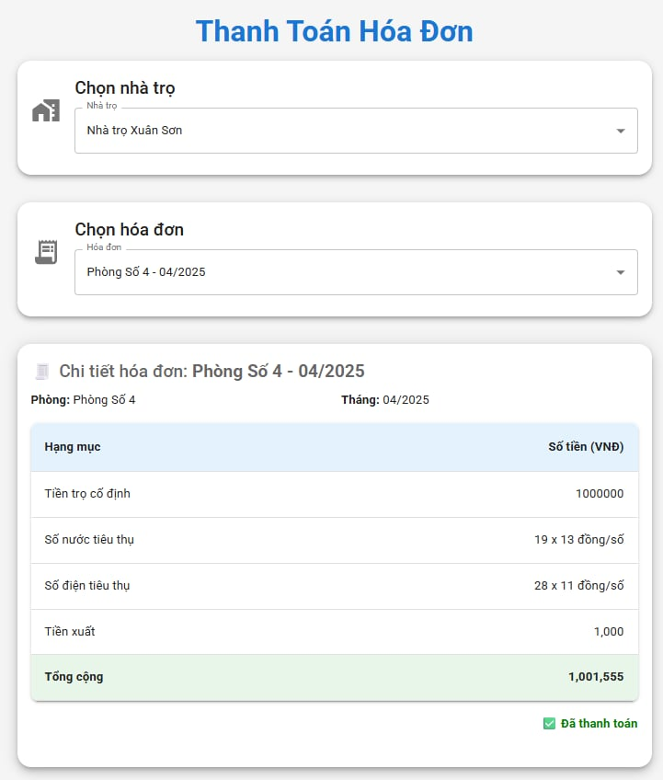
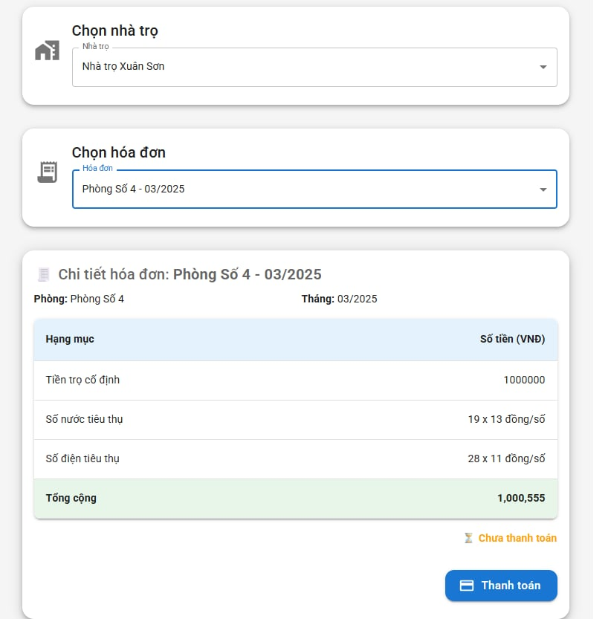

Test Case ID | Mô tả | Quy trình | Điều kiện tiên quyết | Kết quả mong đợi | Kết quả thực tế | Kết quả |  |  |  |  |  | Chú thích
 |  |  |  |  |  | Vòng 1 |  |  | Vòng 2
 |  |  |  |  |  | Trạng thái | Ngày kiểm tra | Người kiểm tra | Trạng thái | Ngày kiểm tra | Người kiểm tra
GUI_SHOW Sửa Chức Vụ
GUI - SCV01 | [Thanh toán hóa đơn] Label |  |  | - Text: Black - Status: Enable | - Text: Black - Status: Enable | Passed | 2025-05-06 | An | Passed | 11/05/2025 | An
GUI - SCV02 | [Chọn nhà trọ] Label |  |  | - Text: Black - Status: Enable | - Text: Black - Status: Enable | Passed | 2025-05-06 | Tuyết | Passed | 11/05/2025 | Tuyết
GUI - SCV03 | [Chọn nhà trọ] ComboBox |  |  | - Text: Black - Status: Enable | - Text: Black - Status: Enable | Passed | 2025-05-06 | Tuyết | Passed | 11/05/2025 | Tuyết
GUI - SCV04 | [Chọn hóa đơn] Label |  |  | - Text: Black - Status: Enable | - Text: Black - Status: Enable | Passed | 2025-05-06 | Tuyết | Passed | 11/05/2025 | Tuyết
GUI - SCV05 | [Chọn hóa đơn] ComboBox |  |  | - Text: Black - Status: Enable | - Text: Black - Status: Enable | Passed | 2025-05-06 | Tuyết | Passed | 11/05/2025 | Tuyết
GUI - SCV06 | [Chi tiết hóa đơn: ] Label |  |  | - Text: Black - Status: Enable | - Text: Black - Status: Enable | Passed | 2025-05-06 | An | Passed | 11/05/2025 | An
GUI - SCV07 | [Thông tin phòng] DataTable |  |  | - Text: Black - Status: Enable | - Text: Black - Status: Enable | Passed | 2025-05-06 | An | Passed | 11/05/2025 | An
GUI - SCV08 | [Tình trạng] Label |  |  | - Text: Black - Status: Enable | - Text: Black - Status: Enable | Passed | 2025-05-06 | An | Passed | 11/05/2025 | An
GUI - SCV09 | [Thanh toán] Button |  |  | - Text: Black - Status: Enable | - Text: Black - Status: Enable | Passed | 2025-05-06 | Tuyết | Passed | 11/05/2025 | Tuyết

FUNCTION_SHOW Sửa Chức Vụ
FUNC-SCV01 | Xác thực trang đang hiển thị | 1. Khởi động trang web. 2. Hiển thị trang chủ. 3. Nhấn vào "Trọ của tôi" 4. Nhấn vào "Quản lý thông tin phòng trọ" và chọn "Quản lý hóa đơn nhà trọ" 5. Chọn hóa đơn muốn xem | Đăng nhập thành công vào hệ thống | Hiển thị trang gồm có: - Label "Thanh toán hóa đơn " - Label "Chọn nhà trọ" - ComboBox "Chọn nhà trọ" - Label "Chọn hóa đơn" - ComboBox "Chọn hóa đơn" - Label "Chi tiết hóa đơn:" - DataTable "Thông tin phòng" - Label "Tình trạng" | Hiển thị trang gồm có: - Label "Thanh toán hóa đơn " - Label "Chọn nhà trọ" - ComboBox "Chọn nhà trọ" - Label "Chọn hóa đơn" - ComboBox "Chọn hóa đơn" - Label "Chi tiết hóa đơn:" - DataTable "Thông tin phòng" - Label "Tình trạng" | Passed | 2025-05-06 | Tuyết | Passed | 11/05/2025 | Tuyết
FUNC-SCV02 | Kiểm tra khi không nhập gì cả | 1. Khởi động trang web. 2. Hiển thị trang chủ. 3. Nhấn vào "Trọ của tôi" 4. Nhấn vào "Quản lý thông tin phòng trọ" và chọn "Quản lý hóa đơn nhà trọ" 5. Chọn hóa đơn muốn xem thông tin | Đăng nhập thành công vào hệ thống | Không hiển thị hóa đơn nào | Không hiển thị hóa đơn nào | Passed | 2025-05-06 | Tuyết | Passed | 11/05/2025 | Tuyết
FUNC-SCV03 | Kiểm tra khi chỉ chọn nhà trọ | 1. Khởi động trang web. 2. Hiển thị trang chủ. 3. Nhấn vào "Trọ của tôi" 4. Nhấn vào "Quản lý thông tin phòng trọ" và chọn "Quản lý hóa đơn nhà trọ" 5. Chọn hóa đơn muốn xem 6. Chọn nhà trọ muốn xem thông tin hóa đơn | Đăng nhập thành công vào hệ thống | Hiển thị thông tin hóa đơn của nhà trọ đó | Hiển thị thông tin hóa đơn của nhà trọ đó | Passed | 2025-05-06 | An | Passed | 11/05/2025 | An
FUNC-SCV04 | Kiểm tra khi chỉ chọn hóa đơn | 1. Khởi động trang web. 2. Hiển thị trang chủ. 3. Nhấn vào "Trọ của tôi" 4. Nhấn vào "Quản lý thông tin phòng trọ" và chọn "Quản lý hóa đơn nhà trọ" 5. Chọn hóa đơn muốn xem 6. Chọn hóa đơn muốn xem thông tin hóa đơn | Đăng nhập thành công vào hệ thống | Không hiển thị hóa đơn khi chưa chọn nhà trọ | Không hiển thị hóa đơn khi chưa chọn nhà trọ | Passed | 2025-05-06 | An | Passed | 12/05/2025 | An
FUNC-SCV05 | Kiểm tra khi chỉ chọn nhà trọ và hóa đơn | 1. Khởi động trang web. 2. Hiển thị trang chủ. 3. Nhấn vào "Trọ của tôi" 4. Nhấn vào "Quản lý thông tin phòng trọ" và chọn "Quản lý hóa đơn nhà trọ" 5. Chọn hóa đơn muốn xem 6. Chọn nhà trọ và hóa đơn muốn xem thông tin hóa đơn | Đăng nhập thành công vào hệ thống | Hiển thị thông tin hóa đơn của nhà trọ và hóa đơn đã chọn | Hiển thị thông tin của nhà trọ và hóa đơn đã chọn | Passed | 2025-05-07 | An | Passed | 12/05/2027 | An

Thêm hóa đơn
Project Name | XÂY DỰNG WEBSITE QUẢN LÝ PHÒNG TRỌ HỖ TRỢ REALTIME CHAT BẰNG SOCKET VÀ THANH TOÁN VNPAY
Module Code | Quản lý thanh toán
 | Hoàn thành | Lỗi | Chưa kiểm tra | Bị chặn | Tổng lần kiểm tra
Round 1 | 18
Round 2 | 18
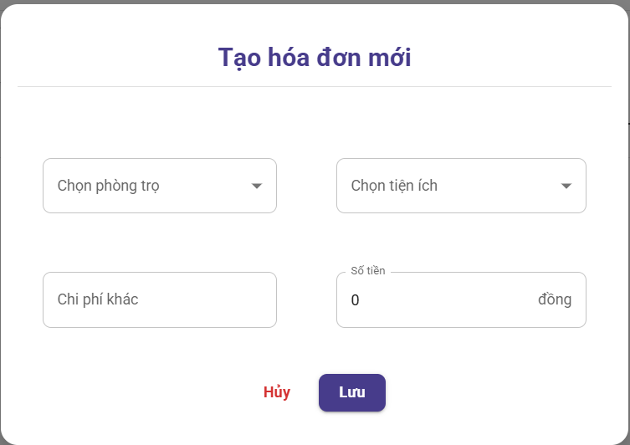

Test Case ID | Mô tả | Quy trình | Điều kiện tiên quyết | Kết quả mong đợi | Kết quả thực tế | Kết quả |  |  |  |  |  | Chú thích
 |  |  |  |  |  | Vòng 1 |  |  | Vòng 2
 |  |  |  |  |  | Trạng thái | Ngày kiểm tra | Người kiểm tra | Trạng thái | Ngày kiểm tra | Người kiểm tra
GUI_SHOW Xem văn bản đến
GUI - THDon01 | [Tạo hóa đơn mới] Label |  | Đăng nhập thành công vào hệ thống | - Text: Black - Status: Enable | - Text: Black - Status: Enable | Passed | 2025-05-06 | An | Passed | 2025-05-11 | Tuyết
GUI - THDon02 | [Chọn phòng trọ] ComboBox |  | Đăng nhập thành công vào hệ thống | - Text: Black - Status: Enable | - Text: Black - Status: Enable | Passed | 2025-05-06 | An | Passed | 2025-05-11 | An
GUI - THDon03 | [Chọn tiện ích] ComboBox |  | Đăng nhập thành công vào hệ thống | -Text color : Black -Status : Enable | -Text color : Black -Status : Enable | Passed | 2025-05-06 | An | Passed | 2025-05-11 | An
GUI - THDon04 | [Chi phí khác] TextBox |  | Đăng nhập thành công vào hệ thống | -Text color : Light -Status : Enable | -Text color : Light -Status : Enable | Passed | 2025-05-06 | Tuyết | Passed | 2025-05-11 | An
GUI - THDon05 | [Số tiền] TextBox |  | Đăng nhập thành công vào hệ thống | -Text color : Black -Status : Enable | -Text color : Black -Status : Enable | Passed | 2025-05-06 | An | Passed | 2025-05-11 | Tuyết
GUI - THDon06 | [Hủy] Button |  | Đăng nhập thành công vào hệ thống | - Text: Black - Status: Enable | - Text: Black - Status: Enable | Passed | 2025-05-06 | Tuyết | Passed | 2025-05-11 | Tuyết
GUI - THDon07 | [Lưu] Button |  | Đăng nhập thành công vào hệ thống | - Text: Black - Status: Enable | - Text: Black - Status: Enable | Passed | 2025-05-06 | Tuyết | Passed | 2025-05-11 | Tuyết
FUNCTION_SHOW Lọc và tìm kiếm văn bản đến
FUNC-THDon01 | Xác thực trang đang hiển thị | 1. Khởi động trang web. 2. Hiển thị trang chủ. 3. Nhấn vào "Trọ của tôi" 4. Nhấn vào "Quản lý thông tin phòng trọ" và chọn "Quản lý hóa đơn nhà trọ" 5. Nhấn vào button "thên hóa đơn" | Đăng nhập thành công vào hệ thống | Hiển thị trang gồm có: - Label "Tạo mới hóa đơn" - ComboBox "Chọn phòng trọ" - ComboBox "Chọn tiện ích" - TextBox "Chi phí khác" - TextBox "Số tiền" - Trường "Tìm Kiếm" - Button "Hủy" - Button "Lưu" | Hiển thị trang gồm có: - Label "Tạo mới hóa đơn" - ComboBox "Chọn phòng trọ" - ComboBox "Chọn tiện ích" - TextBox "Chi phí khác" - TextBox "Số tiền" - Trường "Tìm Kiếm" - Button "Hủy" - Button "Lưu" | Passed | 2025-05-06 | An | Passed | 2025-05-11 | Tuyết
FUNC-THDon02 | Không nhập gì và nhấn Lưu | 1. Khởi động trang web. 2. Hiển thị trang chủ. 3. Nhấn vào "Trọ của tôi" 4. Nhấn vào "Quản lý thông tin phòng trọ" và chọn "Quản lý hóa đơn nhà trọ" 5. Nhấn vào button "thên hóa đơn" 6. Không điền thông tin gì vào các ô và nhấn nút lưu | Đăng nhập thành công vào hệ thống | Hiển thị thông báo yêu cầu nhập thông tin vào các ô | Hiển thị thông báo yêu cầu nhập thông tin vào các ô | Passed | 2025-05-06 | An | Passed | 2025-05-11 | An
FUNC-THDon03 | Nhập dữ liệu vào 1 ô bất kỳ | 1. Khởi động trang web. 2. Hiển thị trang chủ. 3. Nhấn vào "Trọ của tôi" 4. Nhấn vào "Quản lý thông tin phòng trọ" và chọn "Quản lý hóa đơn nhà trọ" 5. Nhấn vào button "thên hóa đơn" 6. Điền thông tin vào 1 ô bất kỳ và nhấn nút lưu | Đăng nhập thành công vào hệ thống | Hiển thị thông báo yêu cầu nhập thông tin vào các ô trống còn lại | Hiển thị thông báo yêu cầu nhập thông tin vào các ô trống còn lại | Passed | 2025-05-06 | An | Passed | 2025-05-11 | An
FUNC-THDon04 | Chọn tiện ích khi chưa chọn phòng | 1. Khởi động trang web. 2. Hiển thị trang chủ. 3. Nhấn vào "Trọ của tôi" 4. Nhấn vào "Quản lý thông tin phòng trọ" và chọn "Quản lý hóa đơn nhà trọ" 5. Nhấn vào button "thên hóa đơn" 6. Nhấn chọn tiện ích khi chưa chọn phòng | Đăng nhập thành công vào hệ thống | Không hiển thi thông tin gì | Không hiển thi thông tin gì | Passed | 2025-05-06 | Tuyết | Passed | 2025-05-11 | An
FUNC-THDon05 | Nhập chữ cái vào ô "Số tiền" | 1. Khởi động trang web. 2. Hiển thị trang chủ. 3. Nhấn vào "Trọ của tôi" 4. Nhấn vào "Quản lý thông tin phòng trọ" và chọn "Quản lý hóa đơn nhà trọ" 5. Nhấn vào button "thên hóa đơn" 6. Điền chữ cái vào ô "Số tiền" và nhấn nút lưu | Đăng nhập thành công vào hệ thống | Thông báo: Vui lòng nhập số lớn hơn 0 (có thể là số thập phân) | Hiển thị thông báo:"Nhập thông tin văn bản cần tìm" | Passed | 2025-05-07 | An | Passed | 2025-05-11 | Tuyết
FUNC-THDon06 | Nhập toàn bộ các dữ liệu đúng điều kiện vào các ô dữ liệu | 1. Khởi động trang web. 2. Hiển thị trang chủ. 3. Nhấn vào "Trọ của tôi" 4. Nhấn vào "Quản lý thông tin phòng trọ" và chọn "Quản lý hóa đơn nhà trọ" 5. Nhấn vào button "thên hóa đơn" 6. Không điền thông tin đúng điều kiện vào các ô và nhấn nút lưu | Đăng nhập thành công vào hệ thống | Hiển thị thông báo thêm thành công | Hiển thị thông báo thêm thành công | Passed | 2025-05-07 | Tuyết | Passed | 2025-05-11 | Tuyết
FUNC-THDon07 | Kiểm tra nút Lưu thất bại | 1. Khởi động trang web. 2. Hiển thị trang chủ. 3. Nhấn vào "Trọ của tôi" 4. Nhấn vào "Quản lý thông tin phòng trọ" và chọn "Quản lý hóa đơn nhà trọ" 5. Nhấn vào button "thên hóa đơn" 7. Không điền thông tin đúng điều kiện vào các ô và nhấn nút lưu | Đăng nhập thành công vào hệ thống | Không lưu được thông tin vào hệ thống | Không lưu được thông tin vào hệ thống | Passed | 2025-05-07 | Tuyết | Passed | 2025-05-11 | Tuyết

Sửa hóa đơn
 | XÂY DỰNG WEBSITE QUẢN LÝ PHÒNG TRỌ HỖ TRỢ REALTIME CHAT BẰNG SOCKET VÀ THANH TOÁN VNPAY
Module Code | Quản lý thanh toán
 | Hoàn thành | Lỗi | Chưa kiểm tra | Bị chặn | Tổng lần kiểm tra
Round 1 | 8 | 0 | 0 | 0 | 8
Round 2 | 8 | 0 | 0 | 0 | 8
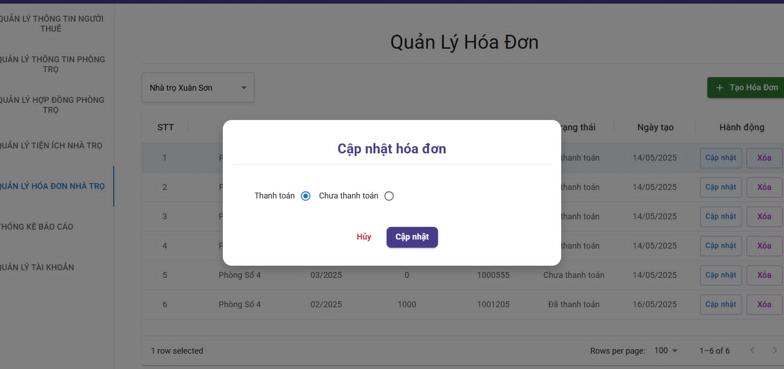

Test Case ID | Mô tả | Quy trình | Điều kiện tiên quyết | Kết quả mong đợi | Kết quả thực tế | Kết quả |  |  |  |  |  | Chú thích
 |  |  |  |  |  | Vòng 1 |  |  | Vòng 2
 |  |  |  |  |  | Trạng thái | Ngày kiểm tra | Người kiểm tra | Trạng thái | Ngày kiểm tra | Người kiểm tra
GUI_SHOW Lọc chi tiết văn bản đến
GUI-SHD01 | [Cập nhật hóa đơn] Label |  | Đăng nhập thành công vào hệ thống | - Text: Black - Status: Enable | - Text: Black - Status: Enable | Passed | 2025-05-06 | An | Passed | 2025-05-11 | An
GUI-SHD02 | [Thanh toán/Chưa thanh toán]RadioButton |  | Đăng nhập thành công vào hệ thống | - Text: Black - Status: Enable | - Text: Black - Status: Enable | Passed | 2025-05-06 | Tuyết | Passed | 2025-05-11 | Tuyết
GUI-SHD03 | [Hủy] Button |  | Đăng nhập thành công vào hệ thống | - Text: White - Status: Enable | - Text: White - Status: Enable | Passed | 2025-05-06 | An | Passed | 2025-05-11 | An
GUI-SHD04 | [Cập nhật] Button |  | Đăng nhập thành công vào hệ thống | - Text: White - Status: Enable | - Text: White - Status: Enable | Passed | 2025-05-06 | Tuyết | Passed | 2025-05-11 | Tuyết

FUNCTION_SHOW Lọc chi tiết văn bản đi
FUNC-SHD01 | Xác thực trang đang hiển thị | 1. Khởi động trang web. 2. Hiển thị trang chủ. 3. Nhấn vào "Trọ của tôi" 4. Nhấn vào "Quản lý thông tin phòng trọ" và chọn "Quản lý hóa đơn nhà trọ" 5. Nhấn vào button "Cập nhật" | Đăng nhập thành công vào hệ thống | - [Cập nhật hóa đơn] Label - [Thanh toán/Chưa thanh toán] RadioButton - [Hủy] Button - [Cập nhật] Button | - [Cập nhật hóa đơn] Label - [Thanh toán/Chưa thanh toán] RadioButton - [Hủy] Button - [Cập nhật] Button | Passed | 2025-05-06 | An | Passed | 2025-05-11 | An
FUNC-SHD02 | Kiểm tra thành công RadioButton [thanh toán] | 1. Khởi động trang web. 2. Hiển thị trang chủ. 3. Nhấn vào "Trọ của tôi" 4. Nhấn vào "Quản lý thông tin phòng trọ" và chọn "Quản lý hóa đơn nhà trọ" 5. Nhấn vào button "Cập nhật" 6.Nhấn chọn RadioButton [Thanh toán] và nhấn nút cập nhật | Đăng nhập thành công vào hệ thống | Lưu bản đã sửa đổi vào hệ thống | Lưu bản đã sửa đổi vào hệ thống | Passed | 2025-05-06 | Tuyết |  | 2025-05-11 | Tuyết
FUNC-SHD03 | Kiểm tra thành công RadioButton [Chưa thanh toán] | 1. Khởi động trang web. 2. Hiển thị trang chủ. 3. Nhấn vào "Trọ của tôi" 4. Nhấn vào "Quản lý thông tin phòng trọ" và chọn "Quản lý hóa đơn nhà trọ" 5. Nhấn vào button "Cập nhật" 6.Nhấn chọn RadioButton [Chưa thanh toán] và nhấn nút cập nhật | Đăng nhập thành công vào hệ thống | Lưu bản đã sửa đổi vào hệ thống | Lưu bản đã sửa đổi vào hệ thống | Passed | 2025-05-06 | An | Passed | 2025-05-11 | An
FUNC-SHD04 | Kiểm tra nút Lưu thành công | 1. Khởi động trang web. 2. Hiển thị trang chủ. 3. Nhấn vào "Trọ của tôi" 4. Nhấn vào "Quản lý thông tin phòng trọ" và chọn "Quản lý hóa đơn nhà trọ" 5. Nhấn vào button "Cập nhật" 6.Nhấn chọn thay đổi và nhấn nút cập nhật | Đăng nhập thành công vào hệ thống | Lưu bản đã sửa đổi vào hệ thống | Lưu bản đã sửa đổi vào hệ thống | Passed | 2025-05-06 | Tuyết | Passed | 2025-05-11 | Tuyết

Xóa hóa đơn
 | XÂY DỰNG WEBSITE QUẢN LÝ PHÒNG TRỌ HỖ TRỢ REALTIME CHAT BẰNG SOCKET VÀ THANH TOÁN VNPAY
Module Code | Quản lý thanh toán
 | Hoàn thành | Lỗi | Chưa kiểm tra | Bị chặn | Tổng lần kiểm tra
Round 1 | 6 |  |  |  | 6
Round 2 | 6 |  |  |  | 6
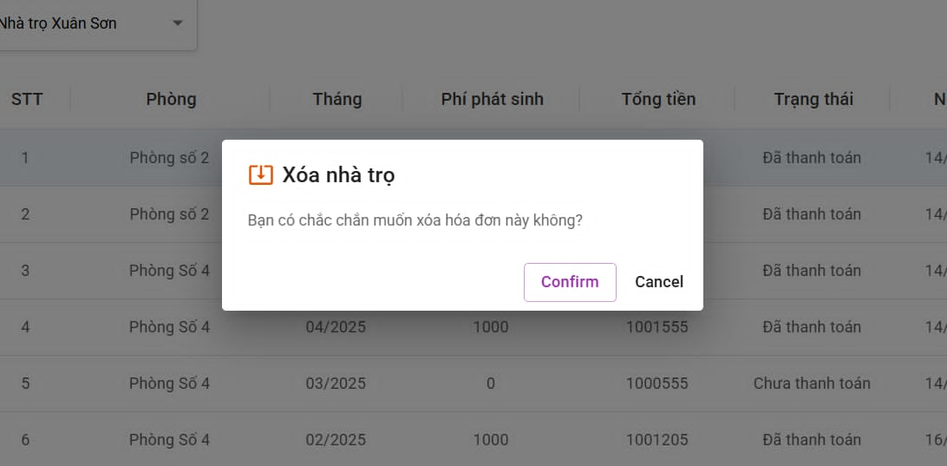

Test Case ID | Mô tả | Quy trình | Điều kiện tiên quyết | Kết quả mong đợi | Kết quả thực tế | Kết quả |  |  |  |  |  | Chú thích
 |  |  |  |  |  | Vòng 1 |  |  | Vòng 2
 |  |  |  |  |  | Trạng thái | Ngày kiểm tra | Người kiểm tra | Trạng thái | Ngày kiểm tra | Người kiểm tra
GUI_SHOW Tìm kiếm và lọc văn bản đi
GUI -XHD01 | [Xóa nhà trọ] Label |  | Đăng nhập thành công vào hệ thống | - Text: Black - Status: Enable | - Text: Black - Status: Enable | Passed | 2025-05-06 | An | Passed | 2025-05-11 | An
GUI -XHD02 | [Bạn có chắc chắn muốn xóa hóa đơn này không] Label |  | Đăng nhập thành công vào hệ thống | - Text: Black - Status: Enable | - Text: Black - Status: Enable | Passed | 2025-05-06 | Tuyết | Passed | 2025-05-11 | Tuyết
GUI -XHD03 | [ConFirm] Button |  | Đăng nhập thành công vào hệ thống | - Text: Black - Status: Enable | - Text: Black - Status: Enable | Passed | 2025-05-06 | An | Passed | 2025-05-11 | An
GUI -XHD04 | [Cancel] Button |  | Đăng nhập thành công vào hệ thống | -Text color : Black -Status : Enable -Background : Success | - Text: Black - Status: Enable | Passed | 2025-05-06 | Tuyết | Passed | 2025-05-11 | Tuyết
FUNCTION_SHOW Tìm kiếm và lọc văn bản đi
FUNC-XHD01 | Xác thực trang đang hiển thị | 1. Khởi động trang web. 2. Hiển thị trang chủ. 3. Nhấn vào "Trọ của tôi" 4. Nhấn vào "Quản lý thông tin phòng trọ" và chọn "Quản lý hóa đơn nhà trọ" 5. Nhấn vàohóa đơn muốn xóa | Đăng nhập thành công vào hệ thống | Hiển thị trang gồm có: -[Xóa nhà trọ] Label -[Bạn có chắc chắn muốn xóa hóa đơn này không] Label -[ConFirm] Button - [Cancel] Button | Hiển thị trang gồm có: -[Xóa nhà trọ] Label -[Bạn có chắc chắn muốn xóa hóa đơn này không] Label -[ConFirm] Button - [Cancel] Button | Passed | 2025-05-06 | An | Passed | 2025-05-11 | An
FUNC-XHD02 | Kiểm tra nút Confirm thành công | 1. Khởi động trang web. 2. Hiển thị trang chủ. 3. Nhấn vào "Trọ của tôi" 4. Nhấn vào "Quản lý thông tin phòng trọ" và chọn "Quản lý hóa đơn nhà trọ" 5. Nhấn vàohóa đơn muốn xóa nhấn confirm | Đăng nhập thành công vào hệ thống | Thông báo đã xóa thành công | Thông báo đã xóa thành công | Passed | 2025-05-06 | Tuyết | Passed | 2025-05-11 | Tuyết

Thanh toán
Project Name | XÂY DỰNG WEBSITE QUẢN LÝ PHÒNG TRỌ HỖ TRỢ REALTIME CHAT BẰNG SOCKET VÀ THANH TOÁN VNPAY
Module Code | Thanh toán
 | Hoàn thành | Lỗi | Chưa kiểm tra | Bị chặn | Tổng lần kiểm tra
Round 1 | 43 | 0 | 0 | 0 | 43
Round 2 | 43 | 0 | 0 | 0 | 43
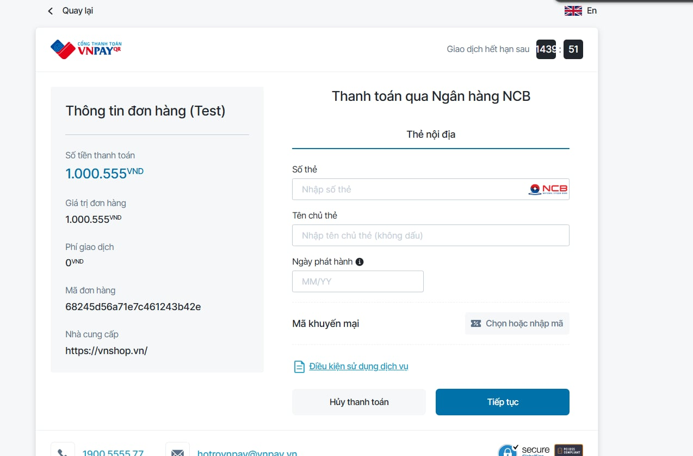

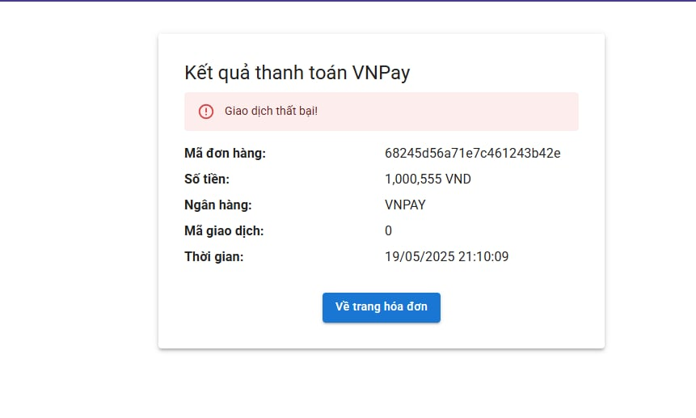

Test Case ID | Mô tả | Quy trình | Điều kiện tiên quyết | Kết quả mong đợi | Kết quả thực tế | Kết quả |  |  |  |  |  | Chú thích
 |  |  |  |  |  | Vòng 1 |  |  | Vòng 2
 |  |  |  |  |  | Trạng thái | Ngày kiểm tra | Người kiểm tra | Trạng thái | Ngày kiểm tra | Người kiểm tra
GUI_SHOW Sửa Chức Vụ
GUI - TT01 | [Logo VNPAY] Image |  | Đăng nhập thành công vào hệ thống | - Text: Black - Status: Enable | - Text: Black - Status: Enable | Passed | 2025-05-06 | An | Passed | 11/05/2025 | An
GUI - TT02 | [Thời gian hết hạn] Time |  | Đăng nhập thành công vào hệ thống | - Text: Black - Status: Enable | - Text: Black - Status: Enable | Passed | 2025-05-06 | Tuyết | Passed | 11/05/2025 | Tuyết
GUI - TT03 | [Thông tin đơn hàng(Test)] Label |  | Đăng nhập thành công vào hệ thống | - Text: Black - Status: Enable | - Text: Black - Status: Enable | Passed | 2025-05-06 | Tuyết | Passed | 11/05/2025 | Tuyết
GUI - TT04 | [Thông tin hóa đơn] DataTable |  | Đăng nhập thành công vào hệ thống | - Text: Black - Status: Enable | - Text: Black - Status: Enable | Passed | 2025-05-06 | Tuyết | Passed | 11/05/2025 | Tuyết
GUI - TT05 | [Thanh toán qua ngân hàng] Label |  | Đăng nhập thành công vào hệ thống | - Text: Black - Status: Enable | - Text: Black - Status: Enable | Passed | 2025-05-06 | Tuyết | Passed | 11/05/2025 | Tuyết
GUI - TT06 | [Thẻ nội địa ] Label |  | Đăng nhập thành công vào hệ thống | - Text: Black - Status: Enable | - Text: Black - Status: Enable | Passed | 2025-05-06 | An | Passed | 11/05/2025 | An
GUI - TT07 | [Số thẻ] Label |  | Đăng nhập thành công vào hệ thống | - Text: Black - Status: Enable | - Text: Black - Status: Enable | Passed | 2025-05-06 | An | Passed | 11/05/2025 | An
GUI - TT08 | [Nhập số thẻ] TextBox |  | Đăng nhập thành công vào hệ thống | - Text: Black - Status: Enable | - Text: Black - Status: Enable | Passed | 2025-05-06 | An | Passed | 11/05/2025 | An
GUI - TT09 | [Tên chủ thẻ] Label |  | Đăng nhập thành công vào hệ thống | - Text: Black - Status: Enable | - Text: Black - Status: Enable | Passed | 2025-05-06 | An | Passed | 11/05/2025 | An
GUI - TT10 | [Nhập tên chủ thẻ] TextBox |  | Đăng nhập thành công vào hệ thống | - Text: Black - Status: Enable | - Text: Black - Status: Enable | Passed | 2025-05-06 | Tuyết | Passed | 11/05/2025 | Tuyết
GUI - TT11 | [Ngày phát hành] Label |  | Đăng nhập thành công vào hệ thống | - Text: Black - Status: Enable | - Text: Black - Status: Enable | Passed | 2025-05-06 | Tuyết | Passed | 11/05/2025 | Tuyết
GUI - TT12 | [MM/YY] Datetime |  | Đăng nhập thành công vào hệ thống | - Text: Black - Status: Enable | - Text: Black - Status: Enable | Passed | 2025-05-06 | Tuyết | Passed | 11/05/2025 | Tuyết
GUI - TT13 | [Mã khuyến mãi] Label |  | Đăng nhập thành công vào hệ thống | - Text: Black - Status: Enable | - Text: Black - Status: Enable | Passed | 2025-05-06 | Tuyết | Passed | 11/05/2025 | Tuyết
GUI - TT14 | [Chọn hoặc nhập mã] Textbox |  | Đăng nhập thành công vào hệ thống | - Text: Black - Status: Enable | - Text: Black - Status: Enable | Passed | 2025-05-06 | An | Passed | 11/05/2025 | An
GUI - TT15 | [Điều kiện sử dụng dịch vụ] HyperLink |  | Đăng nhập thành công vào hệ thống | - Text: Black - Status: Enable | - Text: Black - Status: Enable | Passed | 2025-05-06 | An | Passed | 11/05/2025 | An
GUI - TT16 | [Hủy thanh toán] Button |  | Đăng nhập thành công vào hệ thống | - Text: Black - Status: Enable | - Text: Black - Status: Enable | Passed | 2025-05-06 | An | Passed | 11/05/2025 | An
GUI - TT17 | [Tiếp tục] Button |  | Đăng nhập thành công vào hệ thống | - Text: Black - Status: Enable | - Text: Black - Status: Enable | Passed | 2025-05-06 | An | Passed | 11/05/2025 | An
GUI - TT18 | [Kết quả thanh toán VNPAY] Label |  | Đăng nhập thành công vào hệ thống | - Text: Black - Status: Enable | - Text: Black - Status: Enable | Passed | 2025-05-06 | An | Passed | 11/05/2025 | An
GUI - TT19 | [Tình trạng] Label |  | Đăng nhập thành công vào hệ thống | - Text: Black - Status: Enable | - Text: Black - Status: Enable | Passed | 2025-05-06 | An | Passed | 11/05/2025 | An
GUI - TT20 | [Mã đơn hàng] Label |  | Đăng nhập thành công vào hệ thống | - Text: Black - Status: Enable | - Text: Black - Status: Enable | Passed | 2025-05-06 | An | Passed | 11/05/2025 | An
GUI - TT21 | [Thông tin mã đơn hàng] Label |  | Đăng nhập thành công vào hệ thống | - Text: Black - Status: Enable | - Text: Black - Status: Enable | Passed | 2025-05-06 | An | Passed | 11/05/2025 | An
GUI - TT22 | [Số tiền] Label |  | Đăng nhập thành công vào hệ thống | - Text: Black - Status: Enable | - Text: Black - Status: Enable | Passed | 2025-05-06 | An | Passed | 11/05/2025 | An
GUI - TT23 | [Thông tin số tiền] Label |  | Đăng nhập thành công vào hệ thống | - Text: Black - Status: Enable | - Text: Black - Status: Enable | Passed | 2025-05-06 | Tuyết | Passed | 11/05/2025 | Tuyết
GUI - TT24 | [Ngân hàng] Label |  | Đăng nhập thành công vào hệ thống | - Text: Black - Status: Enable | - Text: Black - Status: Enable | Passed | 2025-05-06 | Tuyết | Passed | 11/05/2025 | Tuyết
GUI - TT25 | [Thông tin ngân hàng] Label |  | Đăng nhập thành công vào hệ thống | - Text: Black - Status: Enable | - Text: Black - Status: Enable | Passed | 2025-05-06 | Tuyết | Passed | 11/05/2025 | Tuyết
GUI - TT26 | [Mã giao dịch] Label |  | Đăng nhập thành công vào hệ thống | - Text: Black - Status: Enable | - Text: Black - Status: Enable | Passed | 2025-05-06 | Tuyết | Passed | 11/05/2025 | Tuyết
GUI - TT27 | [Thông tin mã giao dịch] Label |  | Đăng nhập thành công vào hệ thống | - Text: Black - Status: Enable | - Text: Black - Status: Enable | Passed | 2025-05-06 | Tuyết | Passed | 11/05/2025 | Tuyết
GUI - TT28 | [Thời gian] Label |  | Đăng nhập thành công vào hệ thống | - Text: Black - Status: Enable | - Text: Black - Status: Enable | Passed | 2025-05-06 | Tuyết | Passed | 11/05/2025 | Tuyết
GUI - TT29 | [Thông tin thời gian] Label |  | Đăng nhập thành công vào hệ thống | - Text: Black - Status: Enable | - Text: Black - Status: Enable | Passed | 2025-05-06 | An | Passed | 11/05/2025 | An
GUI - TT30 | [Về trang hóa đơn] Button |  | Đăng nhập thành công vào hệ thống | - Text: Black - Status: Enable | - Text: Black - Status: Enable | Passed | 2025-05-06 | An | Passed | 11/05/2025 | An
FUNCTION_SHOW Sửa Chức Vụ
FUNC-TT01 | Xác thực trang đang hiển thị mục thanh toán | 1. Khởi động trang web. 2. Hiển thị trang chủ. 3. Nhấn vào "Trọ của tôi" 4. Nhấn vào "Quản lý thông tin phòng trọ" và chọn "Quản lý hóa đơn nhà trọ" 5. Chọn hóa đơn muốn xem và chọn thanh toán hóa đơn chưa được thanh toán | Đăng nhập thành công vào hệ thống | Hiển thị trang gồm có: - [Logo VNPAY] Image - [Thời gian hết hạn] Time -[Thông tin hóa đơn] DataTable - [Thanh toán qua ngân hàng] Label - [Thẻ nội địa ] Label - [Số thẻ] Label - [Nhập số thẻ] TextBox - [Tên chủ thẻ] Label - [Nhập tên chủ thẻ] TextBox - [Ngày phát hành] Label -[MM/YY] Datetime -[Mã khuyến mãi] Label - [Chọn hoặc nhập mã] Textbox - [Điều kiện sử dụng dịch vụ] HyperLink - [Hủy thanh toán] Button - [Tiếp tục] Button | Hiển thị trang gồm có: - [Logo VNPAY] Image - [Thời gian hết hạn] Time -[Thông tin hóa đơn] DataTable - [Thanh toán qua ngân hàng] Label - [Thẻ nội địa ] Label - [Số thẻ] Label - [Nhập số thẻ] TextBox - [Tên chủ thẻ] Label - [Nhập tên chủ thẻ] TextBox - [Ngày phát hành] Label -[MM/YY] Datetime -[Mã khuyến mãi] Label - [Chọn hoặc nhập mã] Textbox - [Điều kiện sử dụng dịch vụ] HyperLink - [Hủy thanh toán] Button - [Tiếp tục] Button | Passed | 2025-05-06 | Tuyết | Passed | 11/05/2025 | Tuyết
FUNC-TT02 | Xác thực trang đang hiển thị mục kết quả thanh toán | 1. Khởi động trang web. 2. Hiển thị trang chủ. 3. Nhấn vào "Trọ của tôi" 4. Nhấn vào "Quản lý thông tin phòng trọ" và chọn "Quản lý hóa đơn nhà trọ" 5. Chọn hóa đơn muốn xem và chọn thanh toán hóa đơn chưa được thanh toán 6. Chọn thanh toán và nhấn tiếp tục | Đăng nhập thành công vào hệ thống | Hiển thị trang gồm có: - [Kết quả thanh toán VNPAY] Label - [Tình trạng] Label -[Mã đơn hàng] Label - [Thông tin mã đơn hàng] Label - [Số tiền] Label - [Thông tin số tiền] Label - [Ngân hàng] Label - [Thông tin ngân hàng] Label - [Mã giao dịch] Label - [Thông tin mã giao dịch] Label -[Thời gian] Label -[Thông tin thời gian] Label - [Về trang hóa đơn] Button | Hiển thị trang gồm có: - [Kết quả thanh toán VNPAY] Label - [Tình trạng] Label -[Mã đơn hàng] Label - [Thông tin mã đơn hàng] Label - [Số tiền] Label - [Thông tin số tiền] Label - [Ngân hàng] Label - [Thông tin ngân hàng] Label - [Mã giao dịch] Label - [Thông tin mã giao dịch] Label -[Thời gian] Label -[Thông tin thời gian] Label - [Về trang hóa đơn] Button | Passed | 2025-05-06 | Tuyết | Passed | 11/05/2025 | Tuyết
FUNC-TT03 | Khi nhập chữ vào số thẻ | 1. Khởi động trang web. 2. Hiển thị trang chủ. 3. Nhấn vào "Trọ của tôi" 4. Nhấn vào "Quản lý thông tin phòng trọ" và chọn "Quản lý hóa đơn nhà trọ" 5. Chọn hóa đơn muốn xem và chọn thanh toán hóa đơn chưa được thanh toán 6. Chọn thanh toán và nhập chữ vào ô số thẻ | Đăng nhập thành công vào hệ thống | Thông báo lỗi "nhập số vào ô" | Thông báo lỗi "nhập số vào ô" | Passed | 2025-05-06 | An | Passed | 11/05/2025 | An
FUNC-TT04 | Khi nhập số vào số thẻ | 1. Khởi động trang web. 2. Hiển thị trang chủ. 3. Nhấn vào "Trọ của tôi" 4. Nhấn vào "Quản lý thông tin phòng trọ" và chọn "Quản lý hóa đơn nhà trọ" 5. Chọn hóa đơn muốn xem và chọn thanh toán hóa đơn chưa được thanh toán 6. Chọn thanh toán và nhập số vào ô số thẻ | Đăng nhập thành công vào hệ thống | Không có thông báo lỗi | Không có thông báo lỗi | Passed | 2025-05-06 | An | Passed | 11/05/2025 | An
FUNC-TT05 | Khi nhập sai số thẻ vào số thẻ | 1. Khởi động trang web. 2. Hiển thị trang chủ. 3. Nhấn vào "Trọ của tôi" 4. Nhấn vào "Quản lý thông tin phòng trọ" và chọn "Quản lý hóa đơn nhà trọ" 5. Chọn hóa đơn muốn xem và chọn thanh toán hóa đơn chưa được thanh toán 6. Chọn thanh toán và nhập sai số thẻ vào số thẻ vào ô số thẻ | Đăng nhập thành công vào hệ thống | Thông báo lỗi | Thông báo lỗi | Passed | 2025-05-07 | An | Passed | 11/05/2025 | An
FUNC-TT06 | Khi nhập đúng số thẻ vào số thẻ | 1. Khởi động trang web. 2. Hiển thị trang chủ. 3. Nhấn vào "Trọ của tôi" 4. Nhấn vào "Quản lý thông tin phòng trọ" và chọn "Quản lý hóa đơn nhà trọ" 5. Chọn hóa đơn muốn xem và chọn thanh toán hóa đơn chưa được thanh toán 6. Chọn thanh toán và nhập đúng số thẻ vào số thẻ | Đăng nhập thành công vào hệ thống | Không có thông báo lỗi | Không có thông báo lỗi | Passed | 2025-05-07 | Tuyết | Passed | 11/05/2025 | Tuyết
FUNC-TT07 | Khi nhập số vào ô tên chủ thẻ | 1. Khởi động trang web. 2. Hiển thị trang chủ. 3. Nhấn vào "Trọ của tôi" 4. Nhấn vào "Quản lý thông tin phòng trọ" và chọn "Quản lý hóa đơn nhà trọ" 5. Chọn hóa đơn muốn xem và chọn thanh toán hóa đơn chưa được thanh toán 6. Chọn thanh toán và nhập số vào ô tên chủ thẻ | Đăng nhập thành công vào hệ thống | Thông báo lỗi | Thông báo lỗi | Passed | 2025-05-07 | Tuyết | Passed | 11/05/2025 | Tuyết
FUNC-TT08 | Khi nhập đúng tên chủ thẻ vào ô tên chủ thẻ | 1. Khởi động trang web. 2. Hiển thị trang chủ. 3. Nhấn vào "Trọ của tôi" 4. Nhấn vào "Quản lý thông tin phòng trọ" và chọn "Quản lý hóa đơn nhà trọ" 5. Chọn hóa đơn muốn xem và chọn thanh toán hóa đơn chưa được thanh toán 6. Chọn thanh toán và nhập đúng tên chủ thẻ vào ô tên chủ thẻ | Đăng nhập thành công vào hệ thống | Không có thông báo lỗi | Không có thông báo lỗi | Passed | 2025-05-07 | Tuyết | Passed | 11/05/2025 | Tuyết
FUNC-TT09 | Khi nhập sai tên chủ thẻ vào ô tên chủ thẻ | 1. Khởi động trang web. 2. Hiển thị trang chủ. 3. Nhấn vào "Trọ của tôi" 4. Nhấn vào "Quản lý thông tin phòng trọ" và chọn "Quản lý hóa đơn nhà trọ" 5. Chọn hóa đơn muốn xem và chọn thanh toán hóa đơn chưa được thanh toán 6. Chọn thanh toán và nhập sai tên chủ thẻ vào ô tên chủ thẻ | Đăng nhập thành công vào hệ thống | Thông báo lỗi | Thông báo lỗi | Passed | 2025-05-07 | Tuyết | Passed | 11/05/2025 | Tuyết
FUNC-TT10 | Khi nhập sai ngày phát hành | 1. Khởi động trang web. 2. Hiển thị trang chủ. 3. Nhấn vào "Trọ của tôi" 4. Nhấn vào "Quản lý thông tin phòng trọ" và chọn "Quản lý hóa đơn nhà trọ" 5. Chọn hóa đơn muốn xem và chọn thanh toán hóa đơn chưa được thanh toán 6. Chọn thanh toán và nhập sai ngày phát hành | Đăng nhập thành công vào hệ thống | Thông báo lỗi | Thông báo lỗi | Passed | 2025-05-07 | An | Passed | 11/05/2025 | An
FUNC-TT11 | Khi nhập đúng ngày phát hành | 1. Khởi động trang web. 2. Hiển thị trang chủ. 3. Nhấn vào "Trọ của tôi" 4. Nhấn vào "Quản lý thông tin phòng trọ" và chọn "Quản lý hóa đơn nhà trọ" 5. Chọn hóa đơn muốn xem và chọn thanh toán hóa đơn chưa được thanh toán 6. Chọn thanh toán và nhập đúng ngày phát hành | Đăng nhập thành công vào hệ thống | Không có thông báo lỗi | Không có thông báo lỗi | Passed | 2025-05-07 | An | Passed | 11/05/2025 | An
FUNC-TT12 | Nhập mã khuyến mãi | 1. Khởi động trang web. 2. Hiển thị trang chủ. 3. Nhấn vào "Trọ của tôi" 4. Nhấn vào "Quản lý thông tin phòng trọ" và chọn "Quản lý hóa đơn nhà trọ" 5. Chọn hóa đơn muốn xem và chọn thanh toán hóa đơn chưa được thanh toán 6. Chọn thanh toán và nhập mã khuyến mãi | Đăng nhập thành công vào hệ thống | Hạ giá tiền của hóa đơn đó theo phần trăm giảm của mã | Hạ giá tiền của hóa đơn đó theo phần trăm giảm của mã | Passed | 2025-05-07 | An | Passed | 11/05/2025 | An
FUNC-TT13 | Ô tình trạng khi giao dịch thất bại | 1. Khởi động trang web. 2. Hiển thị trang chủ. 3. Nhấn vào "Trọ của tôi" 4. Nhấn vào "Quản lý thông tin phòng trọ" và chọn "Quản lý hóa đơn nhà trọ" 5. Chọn hóa đơn muốn xem và chọn thanh toán hóa đơn chưa được thanh toán 6. Chọn thanh toán khi số tiền trong tài khoản không đủ tiền hoặc không đủ điều kiện thực hiện thanh toán | Đăng nhập thành công vào hệ thống | Giao dịch thất bại | Giao dịch thất bại | Passed | 2025-05-07 | Tuyết | Passed | 11/05/2025 | Tuyết

Xem thống kê
Project Name | XÂY DỰNG WEBSITE QUẢN LÝ PHÒNG TRỌ HỖ TRỢ REALTIME CHAT BẰNG SOCKET VÀ THANH TOÁN VNPAY
Module Code | Quản lý thống kê và báo cáo
 | Hoàn thành | Lỗi | Chưa kiểm tra | Bị chặn | Tổng lần kiểm tra
Round 1 | 11 | 0 | 0 | 0 | 11
Round 2 | 11 | 0 | 0 | 0 | 11
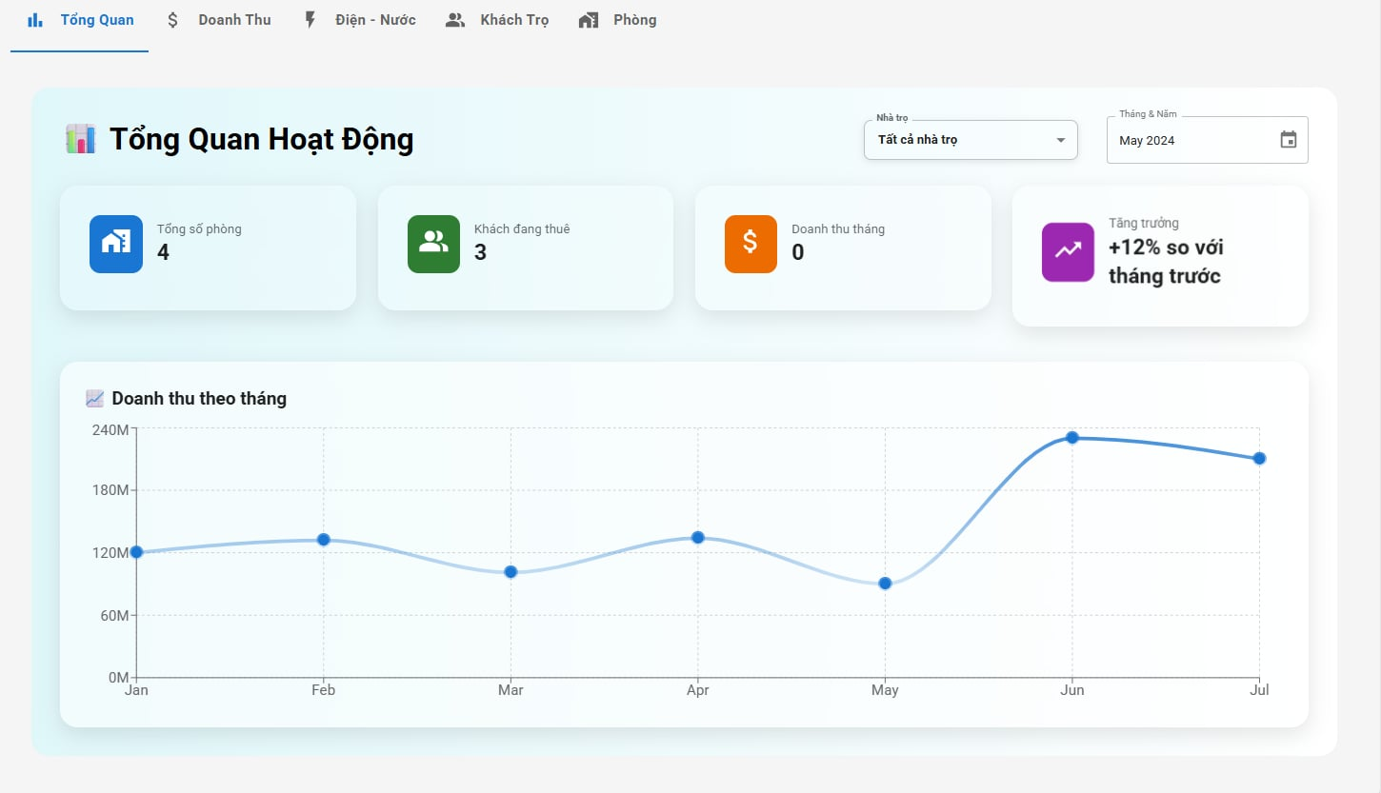

Test Case ID | Mô tả | Quy trình | Điều kiện tiên quyết | Kết quả mong đợi | Kết quả thực tế | Kết quả |  |  |  |  |  | Chú thích
 |  |  |  |  |  | Vòng 1 |  |  | Vòng 2
 |  |  |  |  |  | Trạng thái | Ngày kiểm tra | Người kiểm tra | Trạng thái | Ngày kiểm tra | Người kiểm tra
GUI_SHOW Lọc chi tiết văn bản đến
GUI-TKBC01 | [Tổng quan hoạt động]Label |  | Đăng nhập thành công vào hệ thống | Hiển thị tiêu đề "Lọc Chi Tiết Văn Bản" rõ ràng, đúng căn chỉnh | Hiển thị tiêu đề "Lọc Chi Tiết Văn Bản" rõ ràng, đúng căn chỉnh | Passed | 2025-05-05 | Trình | Passed | 2025-05-12 | Trình
GUI-TKBC02 | [Nhà trọ] ComboBox |  | Đăng nhập thành công vào hệ thống | - Text: Black - Status: Enable | - Text: Black - Status: Enable | Passed | 2025-05-05 | Trình | Passed | 2025-05-12 | Trình
GUI-TKBC03 | [Tháng và năm]Date |  | Đăng nhập thành công vào hệ thống | - Text: Black - Status: Enable | - Text: Black - Status: Enable | Passed | 2025-05-05 | Trình | Passed | 2025-05-12 | Trình
GUI-TKBC04 | [Tổng số phòng]DataTable |  | Đăng nhập thành công vào hệ thống | - Text: White - Status: Enable | - Text: White - Status: Enable | Passed | 2025-05-05 | Trình | Passed | 2025-05-12 | Trình
GUI-TKBC05 | [Khách đang thuê]DataTable |  | Đăng nhập thành công vào hệ thống | - Text: White - Status: Enable | - Text: White - Status: Enable | Passed | 2025-05-05 | Trình | Passed | 2025-05-12 | Trình
GUI-TKBC06 | [Doanh thu tháng]DataTable |  | Đăng nhập thành công vào hệ thống | - Text: White - Status: Enable | - Text: White - Status: Enable | Passed | 2025-05-05 | Trình | Passed | 2025-05-12 | Trình
GUI-TKBC07 | [Tăng trưởng]DataTable |  | Đăng nhập thành công vào hệ thống | - Text: White - Status: Enable | - Text: White - Status: Enable | Passed | 2025-05-05 | Trình | Passed | 2025-05-12 | Trình

FUNCTION_SHOW Lọc chi tiết văn bản đi
FUNC-TKBC01 | Xác thực trang đang hiển thị | 1. Khởi động trang web. 2. Hiển thị trang chủ. 3. Nhấn vào "Trọ của tôi" 4. Nhấn vào "Quản lý thông tin phòng trọ" và chọn "Quản lý thống kê và báo cáo" | Đăng nhập thành công vào hệ thống | Hiển thị trang: - Label "Tổng quan hoạt động" - ComboBox "Nhà trọ" - Date "Tháng và năm" - Data Table "Tổng số phòng" - Data Table "Khách đang thuê" - Data Table "Doanh thu tháng" - Data Table "Tăng trưởng" | Hiển thị trang: - Label "Tổng quan hoạt động" - ComboBox "Nhà trọ" - Date "Tháng và năm" - Data Table "Tổng số phòng" - Data Table "Khách đang thuê" - Data Table "Doanh thu tháng" - Data Table "Tăng trưởng" | Passed | 2025-05-05 | Trình | Passed | 2025-05-12 | Trình
FUNC-TKBC02 | Kiểm tra lọc khi chọn mục bất kỳ trong mục nhà trọ | 1. Khởi động trang web. 2. Hiển thị trang chủ. 3. Nhấn vào "Trọ của tôi" 4. Nhấn vào "Quản lý thông tin phòng trọ" và chọn "Quản lý thống kê và báo cáo" 5. Chọn mục lọc theo nhà trọ | Đăng nhập thành công vào hệ thống | Hiển thị số liệu thống kê của nhà trọ đã chọn trên DataTable | Hiển thị số liệu thống kê của nhà trọ đã chọn trên DataTable | Passed | 2025-05-05 | Trình | Passed | 2025-05-12 | Trình
FUNC-TKBC03 | Kiểm tra lọc khi chọn tháng năm | 1. Khởi động trang web. 2. Hiển thị trang chủ. 3. Nhấn vào "Trọ của tôi" 4. Nhấn vào "Quản lý thông tin phòng trọ" và chọn "Quản lý thống kê và báo cáo" 5. Chọn mục lọc theo tháng năm | Dữ liệu văn bản có các loại hợp lệ tồn tại | Hiển thị số liệu thống kê của tháng năm đã chọn trên DataTable | Hiển thị số liệu thống kê của tháng năm đã chọn trên DataTable | Passed | 2025-05-05 | Trình | Passed | 2025-05-12 | Trình
FUNC-TKBC04 | Kiểm tra lọc kết hợp tất cả điều kiện | 1. Khởi động trang web. 2. Hiển thị trang chủ. 3. Nhấn vào "Trọ của tôi" 4. Nhấn vào "Quản lý thông tin phòng trọ" và chọn "Quản lý thống kê và báo cáo" 5. Chọn mục lọc theo nhà trọ và cả tháng năm | Dữ liệu phù hợp cho tất cả các điều kiện lọc | Hiển thị danh sách phù hợp với tất cả các điều kiện lọc tồn tại. | Hiển thị danh sách phù hợp với tất cả các điều kiện lọc tồn tại. | Passed | 2025-05-06 | Trình | Passed | 2025-05-13 | Trình

Gửi tin nhắn
Project Name | XÂY DỰNG WEBSITE QUẢN LÝ PHÒNG TRỌ HỖ TRỢ REALTIME CHAT BẰNG SOCKET VÀ THANH TOÁN VNPAY
Module Code | Chat Realtime và thông báo
 | Hoàn thành | Lỗi | Chưa kiểm tra | Bị chặn | Tổng trường hợp kiểm
Round 1 | 20 |  |  |  | 20
Round 2 | 20 |  |  |  | 20
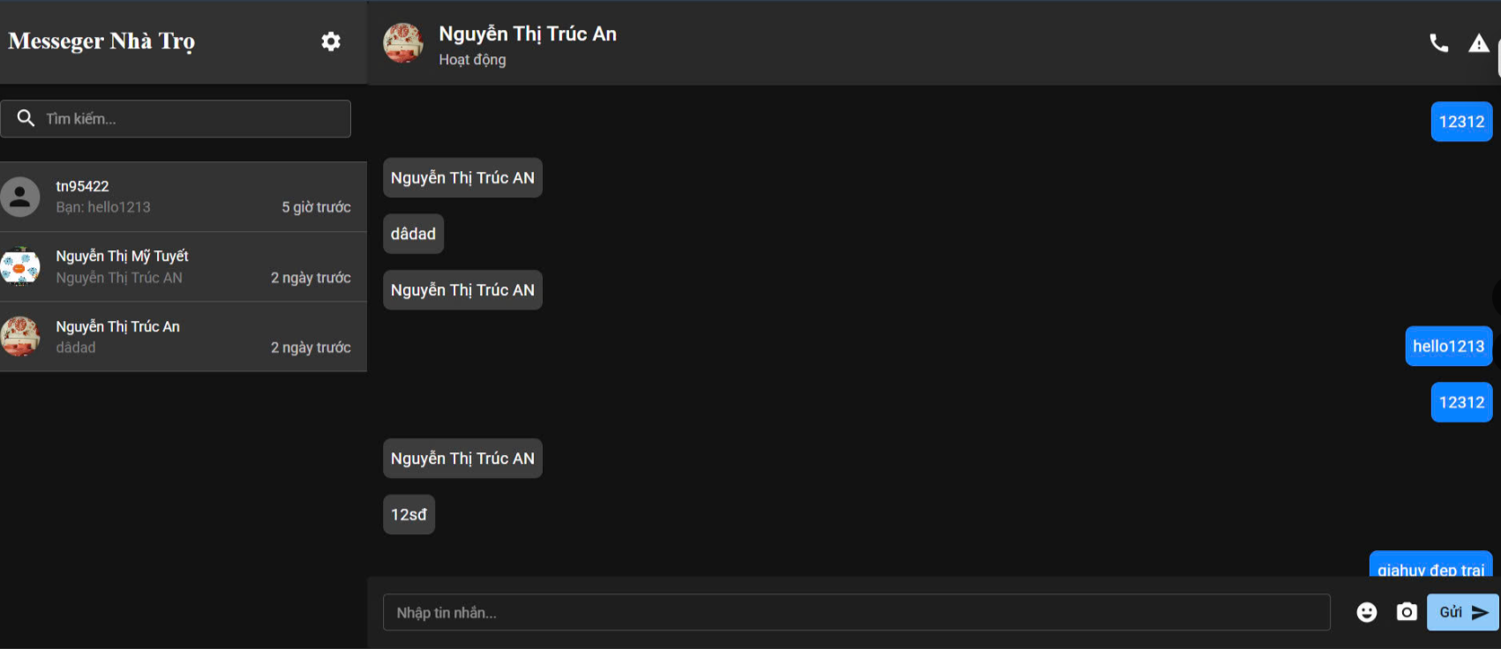

Test Case ID | Mô tả | Quy trình | Điều kiện tiên quyết | Kết quả mong đợi | Kết quả thực tế | Kết quả |  |  |  |  |  | Chú thich
 |  |  |  |  |  | Vòng 1 |  |  | Vòng 2
 |  |  |  |  |  | Trạng thái | Ngày kiểm tra | Người kiểm tra | Trạng thái | Ngày kiểm tra | Người kiểm tra
GUI_SHOW Tạo văn bản đi
GUI-Chat01 | [Messeger Nhà Trọ] Label |  | Đăng nhập thành công vào hệ thống | -Label : light -Status : enable | -Label : light -Status : enable | Passed | 2025-05-08 | Trình | Passed | 2025-05-13 | Trình
GUI-Chat02 | [cài đặt] Icon |  | Đăng nhập thành công vào hệ thống | -Label : black -Status : enable | -Label : black -Status : enable | Passed | 2025-05-08 | An | Passed | 2025-05-13 | An
GUI-Chat03 | [Tìm Kiếm] TextBox |  | Đăng nhập thành công vào hệ thống | -Label : black -Status : enable | -Label : black -Status : enable | Passed | 2025-05-08 | An | Passed | 2025-05-13 | An
GUI-Chat04 | [Người dùng] Data Table |  | Đăng nhập thành công vào hệ thống | -Label : black -Status : enable | -Label : black -Status : enable | Passed | 2025-05-08 | An | Passed | 2025-05-13 | An
GUI-Chat05 | [Ảnh đại diện] Image |  | Đăng nhập thành công vào hệ thống | -Label : black -Status : enable | -Label : black -Status : enable | Passed | 2025-05-08 | Trình | Passed | 2025-05-13 | Trình
GUI-Chat06 | [Tên người dùng] Label |  | Đăng nhập thành công vào hệ thống | -Label : black -Status : enable | -Label : black -Status : enable | Passed | 2025-05-08 | Trình | Passed | 2025-05-13 | Trình
GUI-Chat07 | [Waning] Icon |  | Đăng nhập thành công vào hệ thống | -Label : black -Status : enable | -Label : black -Status : enable | Passed | 2025-05-08 | Trình | Passed | 2025-05-13 | Trình
GUI-Chat08 | [Nội dung tin nhắn] Data Table |  | Đăng nhập thành công vào hệ thống | -Label : black -Status : enable | -Label : black -Status : enable | Passed | 2025-05-08 | Trình | Passed | 2025-05-13 | Trình
GUI-Chat09 | [Nhập tin nhắn] TextBox |  | Đăng nhập thành công vào hệ thống | -Label : black -Status : enable | -Label : black -Status : enable | Passed | 2025-05-08 | Trình | Passed | 2025-05-13 | Trình
GUI-Chat10 | [Emoji] Icon |  | Đăng nhập thành công vào hệ thống | -Label : black -Status : enable | -Label : black -Status : enable | Passed | 2025-05-08 | An | Passed | 2025-05-13 | An
GUI-Chat11 | [Chụp ảnh] Icon |  | Đăng nhập thành công vào hệ thống | -Label : White -Status : enable | -Label : White -Status : enable | Passed | 2025-05-08 | An | Passed | 2025-05-13 | An
GUI-Chat12 | [Gửi] Button |  | Đăng nhập thành công vào hệ thống | -Label : black -Status : enable | -Label : black -Status : enable | Passed | 2025-05-08 | An | Passed | 2025-05-13 | An
FUNCTION_SHOW Tạo văn bản đi
FUNC-Chat01 | Xác thực trang đang hiển thị | 1. Khởi động trang web. 2. Hiển thị trang chủ. 3. Nhấn vào "Nhắn tin" | Đăng nhập thành công vào hệ thống | Hiển thị trang : - Label "Messeger Nhà Trọ" - Icon "cài đặt" - TextBox "Tìm Kiếm" - Data Table "Người dùng" - Image "Ảnh đại diện" - Label "Tên người dùng" - Icon "Waning" - Data Table "Nội dung tin nhắn" - TextBox "Nhập tin nhắn" - Icon "Chụp ảnh" - Button "Gửi" | Hiển thị trang : - Label "Messeger Nhà Trọ" - Icon "cài đặt" - TextBox "Tìm Kiếm" - Data Table "Người dùng" - Image "Ảnh đại diện" - Label "Tên người dùng" - Icon "Waning" - Data Table "Nội dung tin nhắn" - TextBox "Nhập tin nhắn" - Icon "Chụp ảnh" - Button "Gửi" | Passed | 2025-05-08 | Trình | Passed | 2025-05-13 | Trình
FUNC-Chat02 | Để trống ô dữ liệu "tìm kiếm" và nhấn enter | 1. Khởi động trang web. 2. Hiển thị trang chủ. 3. Nhấn vào "Nhắn tin" 4.Nhấn vào thanh tìm kiếm | Đăng nhập thành công vào hệ thống | không hiển thị gì trong khung tìm kiếm | không hiển thị gì trong khung tìm kiếm | Passed | 2025-05-08 | An | Passed | 2025-05-13 | An
FUNC-Chat03 | Nhập tên hoặc ký tự không có trong dữ liệu vào ô dữ liệu "tìm kiếm" và nhấn enter | 1. Khởi động trang web. 2. Hiển thị trang chủ. 3. Nhấn vào "Nhắn tin" 4.Nhấn vào thanh tìm kiếm 5.Nhập tên hoặc ký tự không có trong dữ liệu | Đăng nhập thành công vào hệ thống | không hiển thị gì trong khung tìm kiếm | không hiển thị gì trong khung tìm kiếm | Passed | 2025-05-08 | An | Passed | 2025-05-13 | An
FUNC-Chat04 | Nhập tên hoặc ký tự có trong dữ liệu vào ô dữ liệu "tìm kiếm" và nhấn enter | 1. Khởi động trang web. 2. Hiển thị trang chủ. 3. Nhấn vào "Nhắn tin" 4.Nhấn vào thanh tìm kiếm 5.Nhập tên hoặc ký tự có trong dữ liệu | Đăng nhập thành công vào hệ thống | Hiển thị người dùng có tên trùng với tên hoặc ký tự đã nhập | Hiển thị người dùng có tên trùng với tên hoặc ký tự đã nhập | Passed | 2025-05-09 | An | Passed | 2025-05-13 | An
FUNC-Chat05 | Kiểm tra khi nhấn vào người dùng bất kỳ | 1. Khởi động trang web. 2. Hiển thị trang chủ. 3. Nhấn vào "Nhắn tin" 4.Nhấn vào ô người dùng bất kỳ | Đăng nhập thành công vào hệ thống | Hiển thị nội dung tin nhắn đã nhắn ở phần Nội dung tin nhắn | Hiển thị nội dung tin nhắn đã nhắn ở phần Nội dung tin nhắn | Passed | 2025-05-09 | Trình | Passed | 2025-05-13 | Trình
FUNC-Chat06 | Không nhập gì vào ô "nội dung tin nhắn" | 1. Khởi động trang web. 2. Hiển thị trang chủ. 3. Nhấn vào "Nhắn tin" 4.Không nhập gì vào ô "nội dung tin nhắn" và nhấn gửi | Đăng nhập thành công vào hệ thống | Không gửi bất kỳ nội dùng gì | Không gửi bất kỳ nội dùng gì | Passed | 2025-05-09 | Trình | Passed | 2025-05-13 | Trình
FUNC-Chat07 | Nhấn chọn Emoji bất kỳ | 1. Khởi động trang web. 2. Hiển thị trang chủ. 3. Nhấn vào "Nhắn tin" 4. Nhấn chọn Emoji bất kỳ | Đăng nhập thành công vào hệ thống | Gửi Emoji đã chọn | Gửi Emoji đã chọn | Passed | 2025-05-09 | An | Passed | 2025-05-14 | An
FUNC-Chat08 | Kiểm tra Gửi thành công | 1. Khởi động trang web. 2. Hiển thị trang chủ. 3. Nhấn vào "Nhắn tin" 4.Nhập nội dung và nhấn vào nút gửi | Đăng nhập thành công vào hệ thống | Gửi thành công | Gửi thành công | Passed | 2025-05-09 | Trình | Passed | 2025-05-14 | Trình

Thêm mới tài khoản
Project Name | XÂY DỰNG WEBSITE QUẢN LÝ PHÒNG TRỌ HỖ TRỢ REALTIME CHAT BẰNG SOCKET VÀ THANH TOÁN VNPAY
Module Code | Quản lý tài khoản - Thêm mới tài khoản
 | Hoàn thành | Lỗi | Chưa kiểm tra | Bị chặn | Tổng trường hợp kiểm
Round 1 | 20 |  |  |  | 20
Round 2 | 20 |  |  |  | 20
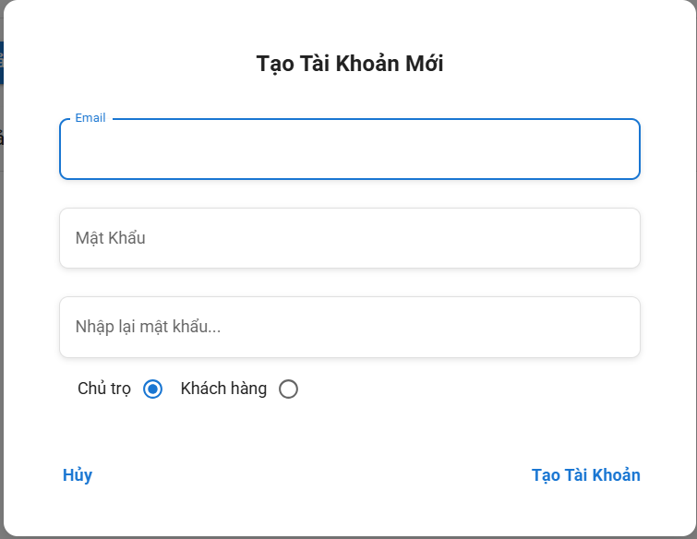

Test Case ID | Mô tả | Quy trình | Điều kiện tiên quyết | Kết quả mong đợi | Kết quả thực tế | Kết quả |  |  |  |  |  | Chú thich
 |  |  |  |  |  | Vòng 1 |  |  | Vòng 2
 |  |  |  |  |  | Trạng thái | Ngày kiểm tra | Người kiểm tra | Trạng thái | Ngày kiểm tra | Người kiểm tra
GUI_SHOW Xoá văn bản đi
GUI-TTK01 | [Tạo tài khoản mới] Label |  | Đăng nhập thành công vào hệ thống | -Label : light -Status : enable | -Label : light -Status : enable | Passed | 2025-05-09 | Sáng | Passed | 2025-05-15 | Sáng
GUI-TTK02 | [Email] Textbox |  | Đăng nhập thành công vào hệ thống | -Label : black -Status : enable | -Label : black -Status : enable | Passed | 2025-05-09 | Sáng | Passed | 2025-05-15 | Sáng
GUI-TTK03 | [Mật khẩu] Textbox |  | Đăng nhập thành công vào hệ thống | -Label : black -Status : enable | -Label : black -Status : enable | Passed | 2025-05-09 | Tuyết | Passed | 2025-05-15 | Tuyết
GUI-TTK04 | [Nhập lại mật khẩu] Textbox |  | Đăng nhập thành công vào hệ thống | -Label : black -Status : enable | -Label : black -Status : enable | Passed | 2025-05-09 | Sáng | Passed | 2025-05-15 | Sáng
GUI-TTK05 | [Chủ trọ/khách hàng] Radiobutton |  | Đăng nhập thành công vào hệ thống | -Label : black -Status : enable | -Label : black -Status : enable | Passed | 2025-05-09 | Sáng | Passed | 2025-05-15 | Sáng
GUI-TTK08 | [Hủy] Button |  | Đăng nhập thành công vào hệ thống | -Label : White -Status : enable | -Label : black -Status : enable | Passed | 2025-05-09 | Tuyết | Passed | 2025-05-15 | Tuyết
GUI-TTK09 | [Tạo tài khoản] Button |  | Đăng nhập thành công vào hệ thống | -Label : white -Status : enable | -Label : White -Status : enable | Passed | 2025-05-09 | Tuyết | Passed | 2025-05-15 | Tuyết
FUNCTION_SHOW Xoá văn bản đi
FUNC-TTK01 | Xác thực trang đang hiển thị | 1. Khởi động trang web. 2. Hiển thị trang chủ. 3. Nhấn vào "Trọ của tôi" 4. Nhấn vào "Quản lý thông tin phòng trọ" và chọn "Quản lý tài khoản hệ thống" | Đăng nhập thành công vào hệ thống | Hiển thị trang : - Label "Lọc theo số hiệu" - Trường "Lọc theo loại văn bản" - CheckBox "Chọn tất cả" - Button "Xoá văn bản" - Button "Soạn văn bản" - Button "Lọc" - Button "Tìm kiếm" | Hiển thị trang có: - Label "Tạo tài khoản mới" - Textbox "Email" - Textbox "Mật khẩu" - Textbox "Nhập lại mật khẩu" - Radioutton "Chủ trọ/khách hàng" - Button "Hủy" - Button "Tạo tài khoản" | Passed | 2025-05-09 | Sáng | Passed | 2025-05-15 | Sáng
FUNC-TTK02 | Không nhập gì | 1. Khởi động trang web. 2. Hiển thị trang chủ. 3. Nhấn vào "Nhắn tin" 4.Nhấn vào thanh tìm kiếm 5. Nhấn vào button "tạo tài khoản" 6. Không điền thông tin gì vào các ô và nhấn nút tạo tài khoản | Đăng nhập thành công vào hệ thống | Hiển thị thông báo: Yêu cầu bắt buộc nhập. ở các ô chưa nhập dũ liệu | Hiển thị thông báo: Yêu cầu bắt buộc nhập. ở các ô chưa nhập dũ liệu | Passed | 2025-05-09 | Sáng | Passed | 2025-05-15 | Sáng
FUNC-TTK03 | Chỉ nhập số hoặc không phải định dạng email vào ô email | 1. Khởi động trang web. 2. Hiển thị trang chủ. 3. Nhấn vào "Nhắn tin" 4.Nhấn vào thanh tìm kiếm 5. Nhấn vào button "tạo tài khoản" 7. Chỉ nhập số hoặc không phải định dạng email vào ô email | Đăng nhập thành công vào hệ thống | Hiển thị thông báo: Email không hợp lệ. | Hiển thị thông báo: Email không hợp lệ. | Passed | 2025-05-09 | Sáng | Passed | 2025-05-15 | Sáng
FUNC-TTK04 | Nhập đúng định dạng email vào ô email | 1. Khởi động trang web. 2. Hiển thị trang chủ. 3. Nhấn vào "Nhắn tin" 4.Nhấn vào thanh tìm kiếm 5. Nhấn vào button "tạo tài khoản" 8. Nhập đúng định dạng email vào ô email | Đăng nhập thành công vào hệ thống | Không hiển thị thông báo lỗi | Không hiển thị thông báo lỗi | Passed | 2025-05-09 | Tuyết | Passed | 2025-05-15 | Tuyết
FUNC-TTK05 | Nhập Password chỉ bao gồm chữ hoặc chỉ bao gồm số hoặc ít hơn 8 kí tự. | 1. Khởi động trang web. 2. Hiển thị trang chủ. 3. Nhấn vào "Nhắn tin" 4.Nhấn vào thanh tìm kiếm 5. Nhấn vào button "tạo tài khoản" 9. Nhập Password chỉ bao gồm chữ hoặc chỉ bao gồm số hoặc ít hơn 8 kí tự. | Đăng nhập thành công vào hệ thống | Password phải bao gồm chữ, số và ít nhất 8 kí tự. | Password phải bao gồm chữ, số và ít nhất 9 kí tự. | Passed | 2025-05-09 | Tuyết | Passed | 2025-05-15 | Tuyết
FUNC-TTK06 | Nhập Password bao gồm chữ, số và nhiều 8 kí tự. | 1. Khởi động trang web. 2. Hiển thị trang chủ. 3. Nhấn vào "Nhắn tin" 4.Nhấn vào thanh tìm kiếm 5. Nhấn vào button "tạo tài khoản" 6. Password phải bao gồm chữ, số và ít nhất 8 kí tự. | Đăng nhập thành công vào hệ thống | Không hiển thị thông báo lỗi | Không hiển thị thông báo lỗi | Passed | 2025-05-10 | Tuyết | Passed | 2025-05-15 | Tuyết
FUNC-TTK07 | Nhập không đúng định dạng mật khẩu | 1. Khởi động trang web. 2. Hiển thị trang chủ. 3. Nhấn vào "Nhắn tin" 4.Nhấn vào thanh tìm kiếm 5. Nhấn vào button "tạo tài khoản" 6. Nhập không đúng định dạng mật khẩu | Đăng nhập thành công vào hệ thống | Thông báo: Password phải bao gồm chữ, số và ít nhất 8 kí tự. | Thông báo: Password phải bao gồm chữ, số và ít nhất 8 kí tự. | Passed | 2025-05-10 | Sáng | Passed | 2025-05-15 | Sáng
FUNC-TTK08 | Nhập đúng định dạng mật khẩu | 1. Khởi động trang web. 2. Hiển thị trang chủ. 3. Nhấn vào "Nhắn tin" 4.Nhấn vào thanh tìm kiếm 5. Nhấn vào button "tạo tài khoản" 6. Nhập đúng định dạng mật khẩu | Đăng nhập thành công vào hệ thống | Không hiển thị thông báo lỗi | Không hiển thị thông báo lỗi | Passed | 2025-05-10 | Tuyết | Passed | 2025-05-15 | Tuyết
FUNC-TTK09 | Nhập không đúng mật khẩu đã nhập trước đó | 1. Khởi động trang web. 2. Hiển thị trang chủ. 3. Nhấn vào "Nhắn tin" 4.Nhấn vào thanh tìm kiếm 5. Nhấn vào button "tạo tài khoản" 6. Nhập không đúng mật khẩu đã nhập trước đó | Đăng nhập thành công vào hệ thống | Thông báo: Password comfirmation does not match | Thông báo: Password comfirmation does not match | Passed | 2025-05-10 | Sáng | Passed | 2025-05-15 | Sáng
FUNC-TTK10 | Nhập đúng mật khẩu đã nhập trước đó | 1. Khởi động trang web. 2. Hiển thị trang chủ. 3. Nhấn vào "Nhắn tin" 4.Nhấn vào thanh tìm kiếm 5. Nhấn vào button "tạo tài khoản" 6. Nhập đúng mật khẩu đã nhập trước đó | Đăng nhập thành công vào hệ thống | Không hiển thị thông báo lỗi | Không hiển thị thông báo lỗi | Passed | 2025-05-10 | Sáng | Passed | 2025-05-15 | Sáng
FUNC-TTK11 | Kiểm tra nút lưu thành công | 1. Khởi động trang web. 2. Hiển thị trang chủ. 3. Nhấn vào "Nhắn tin" 4.Nhấn vào thanh tìm kiếm 5. Nhấn vào button "tạo tài khoản" 5. Nhập các thông tin đúng đúng theo các điều kiện và nhấn button"Tạo tài khoản | Đăng nhập thành công vào hệ thống | Thông báo đã lưu thành công | Thông báo đã lưu thành công | Passed | 2025-05-10 | Tuyết | Passed | 2025-05-15 | Tuyết

Sửa tài khoản
Project Name | XÂY DỰNG WEBSITE QUẢN LÝ PHÒNG TRỌ HỖ TRỢ REALTIME CHAT BẰNG SOCKET VÀ THANH TOÁN VNPAY
Module Code | Quản lý tài khoản - Sửa tài khoản
 | Hoàn thành | Lỗi | Chưa kiểm tra | Bị chặn | Tổng trường hợp kiểm tra
Round 1 | 16 | 0 | 0 | 0 | 16
Round 2 | 16 | 0 | 0 | 0 | 16

 | 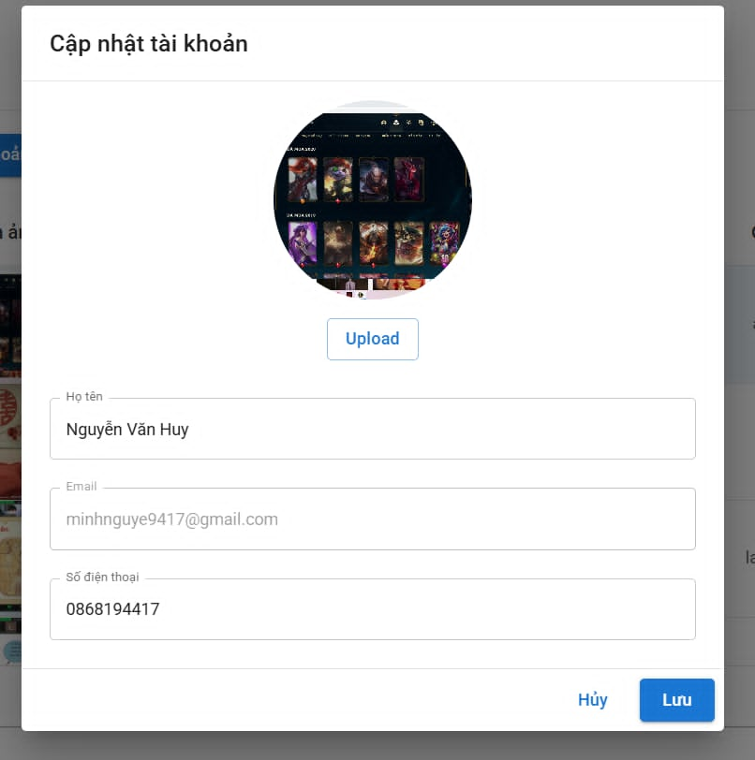

Test Case ID | Mô tả | Quy trình | Điều kiện tiên quyểt | Kết quả mong đợi | Kết quả thực tế | Kết quả |  |  |  |  |  | Chú thích
 |  |  |  |  |  | Vòng 1 |  |  | Vòng 2
 |  |  |  |  |  | Trạng thái | Ngày kiểm tra | Người kiểm tra | Trạng thái | Ngày kiểm tra | Người kiểm tra
GUI_STK Thống kê
GUI-STK01 | [Cập nhật tài khoản]Label |  | Đăng nhập thành công vào hệ thống | -Text:Black -Status:enable | -Text:Black -Status:enable | Passed | 2025-05-09 | Sáng | Passed | 2025-05-15 | Sáng
GUI-STK02 | [Avt] Image |  | Đăng nhập thành công vào hệ thống | -Text:Black -Status:enable | -Text:Black -Status:enable | Passed | 2025-05-09 | Tuyết | Passed | 2025-05-15 | Sáng
GUI-STK03 | [Upload]Button |  | Đăng nhập thành công vào hệ thống | -Text:Black -Status:enable | -Text:Black -Status:enable | Passed | 2025-05-09 | Tuyết | Passed | 2025-05-15 | Sáng
GUI-STK04 | [Họ tên] TextBox |  | Đăng nhập thành công vào hệ thống | -Text:White -Status:enable | -Text:White -Status:enable | Passed | 2025-05-09 | Tuyết | Passed | 2025-05-15 | Sáng
GUI-STK05 | [Email] TextBox |  | Đăng nhập thành công vào hệ thống | -Text:Black -Status:enable | -Text:Black -Status:enable | Passed | 2025-05-09 | Sáng | Passed | 2025-05-15 | Tuyết
GUI-STK06 | [Số điện thoại] TextBox |  | Đăng nhập thành công vào hệ thống | -Text:Black -Status:enable | -Text:Black -Status:enable | Passed | 2025-05-09 | Sáng | Passed | 2025-05-15 | Tuyết
GUI-STK07 | [Hủy] Button |  | Đăng nhập thành công vào hệ thống | -Text:Black -Status:enable | -Text:Black -Status:enable | Passed | 2025-05-09 | Sáng | Passed | 2025-05-15 | Tuyết
GUI-STK08 | [Lưu] Button |  | Đăng nhập thành công vào hệ thống | -Text:Black -Status:enable | -Text:Black -Status:enable | Passed | 2025-05-09 | Sáng | Passed | 2025-05-15 | Tuyết

FUNCTION_STK Quản lý sản phẩm
FUNC_STK_001 | Xác thực trang đang hiển thị | 1. Khởi động trang web. 2. Hiển thị trang chủ. 3. Nhấn vào "Trọ của tôi" 4. Nhấn vào "Quản lý thông tin phòng trọ" và chọn "Quản lý tài khoản hệ thống" 5. Chọn nút cập nhật | Đăng nhập thành công vào hệ thống | Hiển thị trang : - [Cập nhật tài khoản]Label -[Avt] Image - [Upload]Button - [Họ tên] TextBox - [Email] TextBox - [Số điện thoại] TextBox - [Hủy] Button - [Lưu] Button | Hiển thị trang : - [Cập nhật tài khoản]Label -[Avt] Image - [Upload]Button - [Họ tên] TextBox - [Email] TextBox - [Số điện thoại] TextBox - [Hủy] Button - [Lưu] Button | Passed | 2025-05-09 | Tuyết | Passed | 2025-05-15 | Sáng
FUNC_STK_002 | Kiểm tra nút Upload ảnh | 1. Khởi động trang web. 2. Hiển thị trang chủ. 3. Nhấn vào "Trọ của tôi" 4. Nhấn vào "Quản lý thông tin phòng trọ" và chọn "Quản lý tài khoản hệ thống" 5. Chọn nút cập nhật 6.Chọn ảnh muốn upload | Đăng nhập thành công vào hệ thống | Hiển thị ảnh đã chọn | Hiển thị ảnh đã chọn | Passed | 2025-05-09 | Tuyết | Passed | 2025-05-15 | Sáng
FUNC_STK_003 | Nhập họ tên đúng theo điều kiện | 1. Khởi động trang web. 2. Hiển thị trang chủ. 3. Nhấn vào "Trọ của tôi" 4. Nhấn vào "Quản lý thông tin phòng trọ" và chọn "Quản lý tài khoản hệ thống" 5. Chọn nút cập nhật 6.Nhập tên người dùng muốn cập nhật | Đăng nhập thành công vào hệ thống | không hiển thị thông báo lỗi | không hiển thị thông báo lỗi | Passed | 2025-05-09 | Sáng | Passed | 2025-05-15 | Sáng
FUNC_STK_004 | Nhập họ tên không đúng theo điều kiện | 1. Khởi động trang web. 2. Hiển thị trang chủ. 3. Nhấn vào "Trọ của tôi" 4. Nhấn vào "Quản lý thông tin phòng trọ" và chọn "Quản lý tài khoản hệ thống" 5. Chọn nút cập nhật 6.Nhập tên người dùng muốn cập nhật | Đăng nhập thành công vào hệ thống | hiển thị thông báo lỗi | \hiển thị thông báo lỗi | Passed | 2025-05-09 | Sáng | Passed | 2025-05-15 | Tuyết
FUNC_STK_005 | Nhập Email không đúng định dạng Email | 1. Khởi động trang web. 2. Hiển thị trang chủ. 3. Nhấn vào "Trọ của tôi" 4. Nhấn vào "Quản lý thông tin phòng trọ" và chọn "Quản lý tài khoản hệ thống" 5. Chọn nút cập nhật 6.Nhập Eamil người dùng muốn cập nhật | Admin đã đăng nhập và đang quản lý chữ ký số. | hiển thị thông báo lỗi định dạng | hiển thị thông báo lỗi định dạng | Passed | 2025-05-09 | Tuyết | Passed | 2025-05-15 | Tuyết
FUNC_STK_006 | Nhập Email thêo đúng định dạng Email | 1. Khởi động trang web. 2. Hiển thị trang chủ. 3. Nhấn vào "Trọ của tôi" 4. Nhấn vào "Quản lý thông tin phòng trọ" và chọn "Quản lý tài khoản hệ thống" 5. Chọn nút cập nhật 6.Nhập Eamil người dùng muốn cập nhật | Admin đã đăng nhập và đang quản lý chữ ký số. | không hiển thị thông báo lỗi | không hiển thị thông báo lỗi | Passed | 2025-05-10 | Tuyết | Passed | 2025-05-15 | Tuyết
FUNC_STK_007 | Nhập chữ vào ô số điện thoại | 1. Khởi động trang web. 2. Hiển thị trang chủ. 3. Nhấn vào "Trọ của tôi" 4. Nhấn vào "Quản lý thông tin phòng trọ" và chọn "Quản lý tài khoản hệ thống" 5. Chọn nút cập nhật 6.Nhập số điện thoại người dùng muốn cập nhật | Admin đã đăng nhập và đang quản lý chữ ký số. | hiển thị thông báo lỗi định dạng | hiển thị thông báo lỗi định dạng | Passed | 2025-05-10 | Sáng | Passed | 2025-05-15 | Tuyết
FUNC_STK_008 | Nhập số vào ô số điện thoại | 1. Khởi động trang web. 2. Hiển thị trang chủ. 3. Nhấn vào "Trọ của tôi" 4. Nhấn vào "Quản lý thông tin phòng trọ" và chọn "Quản lý tài khoản hệ thống" 5. Chọn nút cập nhật 6.Nhập số điện thoại người dùng muốn cập nhật | Admin đã đăng nhập và đang quản lý chữ ký số. | hiển thị thông báo lỗi | hiển thị thông báo lỗi | Passed | 2025-05-10 | Sáng | Passed | 2025-05-15 | Tuyết

Xóa tài khoản
Project Name | XÂY DỰNG WEBSITE QUẢN LÝ PHÒNG TRỌ HỖ TRỢ REALTIME CHAT BẰNG SOCKET VÀ THANH TOÁN VNPAY
Module Code | Quản lý tài khoản - Xóa tài khoản
 | Hoàn thành | Lỗi | Chưa kiểm tra | Bị chặn | Tổng lần kiểm tra
Round 1 | 6 | 0 | 0 | 0 | 6
Round 2 | 6 | 0 | 0 | 0 | 6
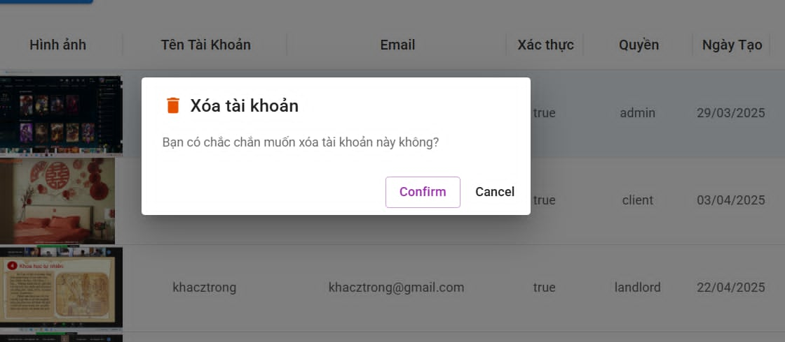

Test Case ID | Mô tả | Quy trình | Điều kiện tiên quyết | Kết quả mong đợi | Kết quả thực tế | Kết quả |  |  |  |  |  | Chú thích
 |  |  |  |  |  | Vòng 1 |  |  | Vòng 2
 |  |  |  |  |  | Trạng thái | Ngày kiểm tra | Người kiểm tra | Trạng thái | Ngày kiểm tra | Người kiểm tra
GUI_SHOW Xem văn bản mẫu
GUI - XVBM01 | [Xóa tài khoản] Label |  | Đăng nhập thành công vào hệ thống | - Text: Black - Status: Enable | - Text: Black - Status: Enable | Passed | 2025-05-09 | Tuyết | Passed | 2025-05-15 | Tuyết
GUI - XVBM02 | [Bạn có chắc chắn muốn xóa tài khoản này không] Label |  | Đăng nhập thành công vào hệ thống | - Text: Black - Status: Enable | - Text: Black - Status: Enable | Passed | 2025-05-09 | Sáng | Passed | 2025-05-15 | Sáng
GUI - XVBM03 | [ConFirm] Button |  | Đăng nhập thành công vào hệ thống | - Text: Black - Status: Enable | - Text: Black - Status: Enable | Passed | 2025-05-09 | Tuyết | Passed | 2025-05-15 | Tuyết
GUI - XVBM04 | [Cancel] Button |  | Đăng nhập thành công vào hệ thống | -Text color : Black -Status : Enable -Background : Success | - Text: Black - Status: Enable | Passed | 2025-05-09 | Sáng | Passed | 2025-05-15 | Sáng
FUNCTION_SHOW Xem văn bản mẫu
FUNC-XHD01 | Xác thực trang đang hiển thị | 1. Khởi động trang web. 2. Hiển thị trang chủ. 3. Nhấn vào "Trọ của tôi" 4. Nhấn vào "Quản lý thông tin phòng trọ" và chọn "Quản lý tài khoản hệ thống" 5. Nhấn vào tài khoản muốn xóa | Đăng nhập thành công vào hệ thống | Hiển thị trang gồm có: - [Xóa tài khoản] Label -[Bạn có chắc chắn muốn xóa tài khoản này không] Label -[ConFirm] Button - [Cancel] Button | Hiển thị trang gồm có: - [Xóa tài khoản] Label -[Bạn có chắc chắn muốn xóa tài khoản này không] Label -[ConFirm] Button - [Cancel] Button | Passed | 2025-05-09 | Tuyết | Passed | 2025-05-15 | Tuyết
FUNC-XHD02 | Kiểm tra nút Confirm thành công | 1. Khởi động trang web. 2. Hiển thị trang chủ. 3. Nhấn vào "Trọ của tôi" 4. Nhấn vào "Quản lý thông tin phòng trọ" và chọn "Quản lý tài khoản hệ thống" 5. Nhấn vào tài khoảng muốn xóa nhấn confirm | Đăng nhập thành công vào hệ thống | Thông báo đã xóa thành công | Thông báo đã xóa thành công | Passed | 2025-05-10 | Sáng | Passed | 2025-05-15 | Sáng

